Autenticación
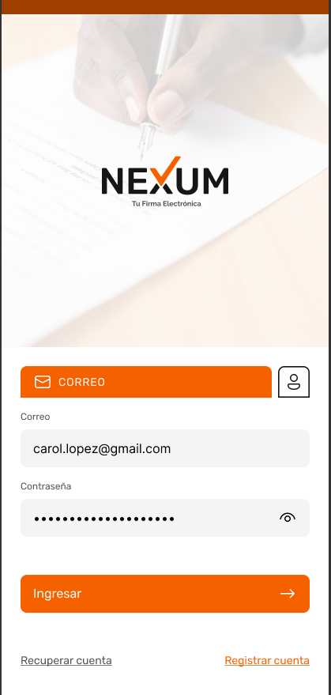 |  |  |  | FORMATO MOCKUP - HISTORIAS DE USUARIO |  |  | CÓDIGO | GD-P01-F4
 |  |  |  |  |  |  | VERSIÓN No. | 1
 |  |  |  |  |  |  | VIGENCIA | 2020-03-28
 |  |  |  |  |  |  | Página 1 de 1

 | CLIENTE |  |  |  | Proceso |  | VERSIÓN | 1

 |  |  |  |  | Nexum |  | FECHA DE ENTREGA

 | Elaboró:
 |  | 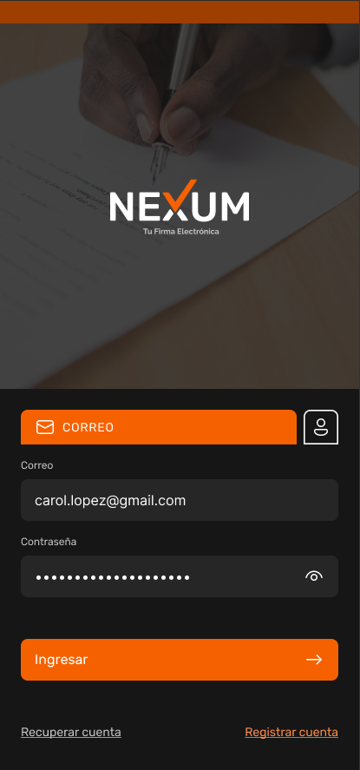 |  | 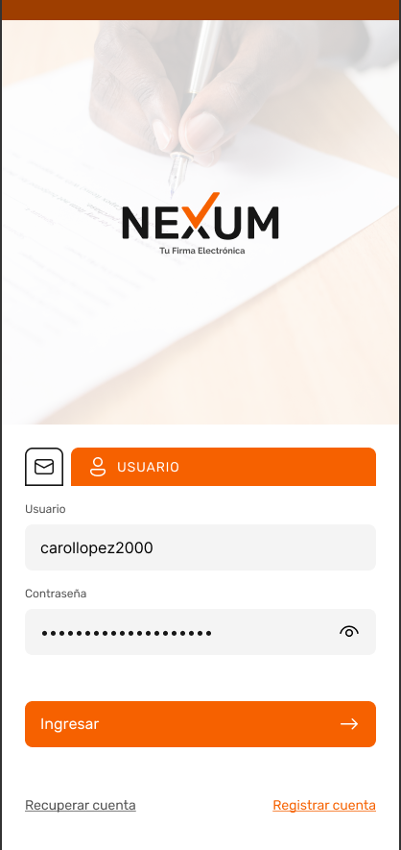 |  | 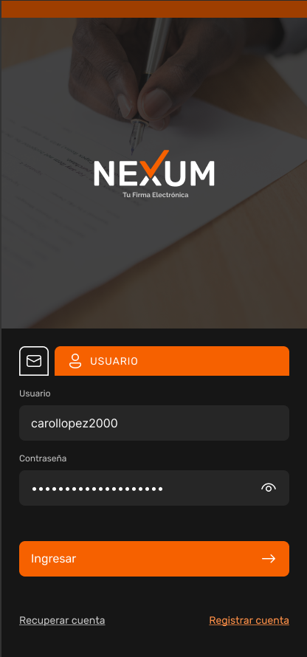

 | Codigo | Titulo | Historia

 | IS-1 | Identificación | Como usuario de la aplicación, quiero poder ingresar el correo electronico, para ser identificado, de la misma forma quiero que el sistema me genere alerta de error cuando el correo sea incorrecto.
 | IS-2 | Boton Correo | Como usuario quiero que al picar en el botón ubicado junto al correo me habilite el ingreso de Usuario
 | IS-3 | Identificación | Como usuario de la aplicación, quiero poder ingresar el usuario, para ser identificado, de la misma forma quiero que el sistema me genere alerta de error cuando el usuario sea incorrecto
 | IS-4 | Boton Usuario | Como usuario de la aplicacion, quiero que al picar en el botón ubicado junto al usuario, me habilite el ingreso de Usuario
 | IS-5 | Autenticación | Como usuario de la aplicación, quiero poder ingresar mi contraseña, para ser autenticado
 | IS-6 | Recuperar contraseña en Inicio de Sesión | Como usuario de la aplicacion, quiero poder ir a recuperar mi contraseña desde el inicio de sesión.
 | IS-7 | Registar Cuenta en Inicio de Sesión | Como persona sin usuario de la aplicacion, quiero poder ir a crear mi usuario desde la ventana de inicio de sesión
 | IS-8 | Ingresar | Como usuario de la aplicación, quiero poder ingresar a la aplicación con un correo o un usuario valido y la contraseña que tenga el usuario. De la misma forma quiero que el sistema me genere alerta de proceso cuando la contraseña sea incorrecta.

 | Codigo | Titulo | Historia

 | RU-1 | Nombre | Como usuario quiero ingresar mis nombres completos, para identificarme en la App
 | RU-2 | Apellidos | Como usuario quiero ingresar mis apellidos completos, para identificarme en la App
 | RU-3 | Tipo y número de identificación | Como usuario quiero ingresar mi tipo y número de documento de identificación
 | RU-4 | Pais | Como usuario quiero ingresar mi país de residencia
 | RU-5 | Departamento | Como usuario quiero ingresar el nombre del departamento en el cual estoy ubicado
 | RU-6 | Ciudad | Como usuario quiero ingresar el nombre de mi ciudad de residencia
 | RU-7 | Correo Electrónico | Como usuario de la aplicación, quiero poder ingresar el correo electrónico para ser identificado. de la misma forma quiero que el sistema me genere alerta de error cuando el formato del correo sea incorrecto.
 | RU-8 | Confirmar correo electrónico | Como usuario quiero confirmar mi correo electrónico, de la misma forma quiero que el sistema me genere alerta de error cuando la confirmación no coincida.
 | RU-9 | Usuario | Como usuario de la aplicación, quiero poder ingresar un nombre de usuario, con el cual pueda ser usado en el sistema, para ser identificado, de la misma forma quiero que el sistema me genere alerta de error cuando el usuario no este disponible, como también una alerta de exito cuando el usuario este disponible para su uso.
 | RU-10 | Fecha de Nacimiento | Como usuario de la App quiero poder ingresar mi fecha de nacimiento, de tal forma que en el campo destinado para ello la App tenga un botón que haga alusión a un calendario que se despliegue al picar sobre el, mostrando asi un calendario, con botones de búsqueda de día, mes, año, para de que de esta forma pueda seleccionar mi fecha de nacimiento. De la misma forma quiero que el sistema me genere alerta de error cuando la fecha de nacimiento sea inferior a 18 años. Con un texto alusivo a que la aplicación no este disponible para menores de edad.
 | RU-11 | Número de teléfono | Como usuario quiero ingresar mi número de teléfono celular, pero no quiero ingresar el número del país, quiero que cuando llegue a ese campo el sistema ya lo tenga predefinido desde el momento en que selecciones mi país de residencia.
 | RU-12 | Contraseña | Como usuario quiero ingresar una contraseña alfanumérica. También quiero habilitar la vista de la contraseña con un botón que haga referencia a esta acción. De la misma forma quiero que el sistema me genere alerta de error cuando la contraseña no cumpla las politicas de contraseña de la App.
 | RU-13 | Confirmar Contraseña | Como usuario quiero confirmar la contraseña ingresada anteriormente. De la misma forma quiero habilitar la vista de la contraseña con un botón que haga referencia a esta acción, con el fin de confirmar que las escribí igual.
 | RU-14 | Condiciones del Servicio | Como usuario quiero tener acceso a las condiciones del servicio de la App, picando en el link Condiciones del Servicio
 | RU-15 | Politicas de Privacidad | Como usuario quiero tener acceso a las políticas de seguridad de la App, picando en el link Políticas de Seguridad
 | RU-16 | Aceptación de condiciones del servicio y politicas de seguridad de Nexum | Como usuario quiero tener la opción de aceptar, o no las condiciones del servicio y políticas de seguridad de Nexum con un botón de encendido
 | RU-17 | Botón Cancelar | Como usuario quiero tener un botón de cancelar el proceso de creación de cuenta sin que el sistema guarde la información ingresada anteriormente.
 | RU-18 | Botón Registrar | Como usuario quiere tener un botón para registrar el proceso de creación de cuenta habilitando así el sistema para que guarde la información ingresada anteriormente, creando así mi cuenta. De la misma forma quiero que el sistema me genere alerta de proceso cuando con un listado de los campos a corregir para poder crear la cuenta. De igual forma cuando la cuenta se cree satisfactoriamente quiero que el sistema me genere una alerta de proceso satisfactorio, donde me indica acerca del correo que fue enviado a mi bandeja de entrada,para autenticar mi correo.

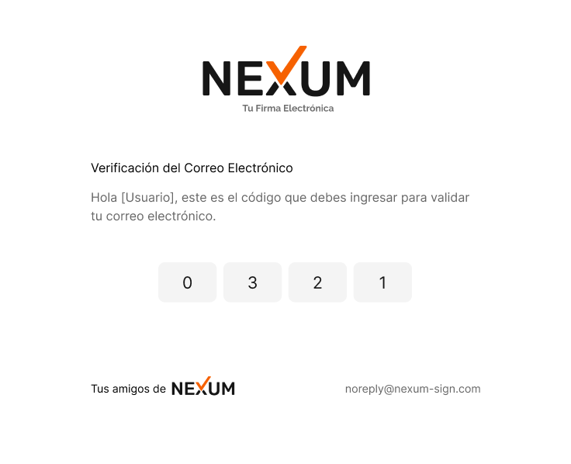

 | Codigo | Titulo | Historia

 | CE-1 | Verificación de Correo Electrónico | Como usuario quiero recibir un correo electrónico con un código que habilite el acceso a la App
 | CE-2 | Codigo OTP | Como usuario quiero que al abrir el correo, vea el código de cuatro digitos grandes y resaltados para ingresarlos en la App

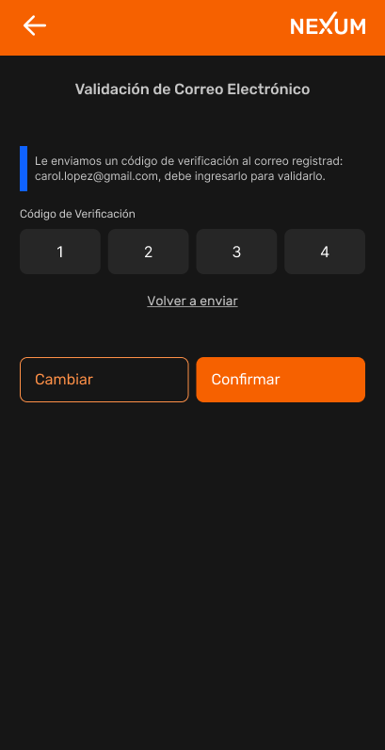
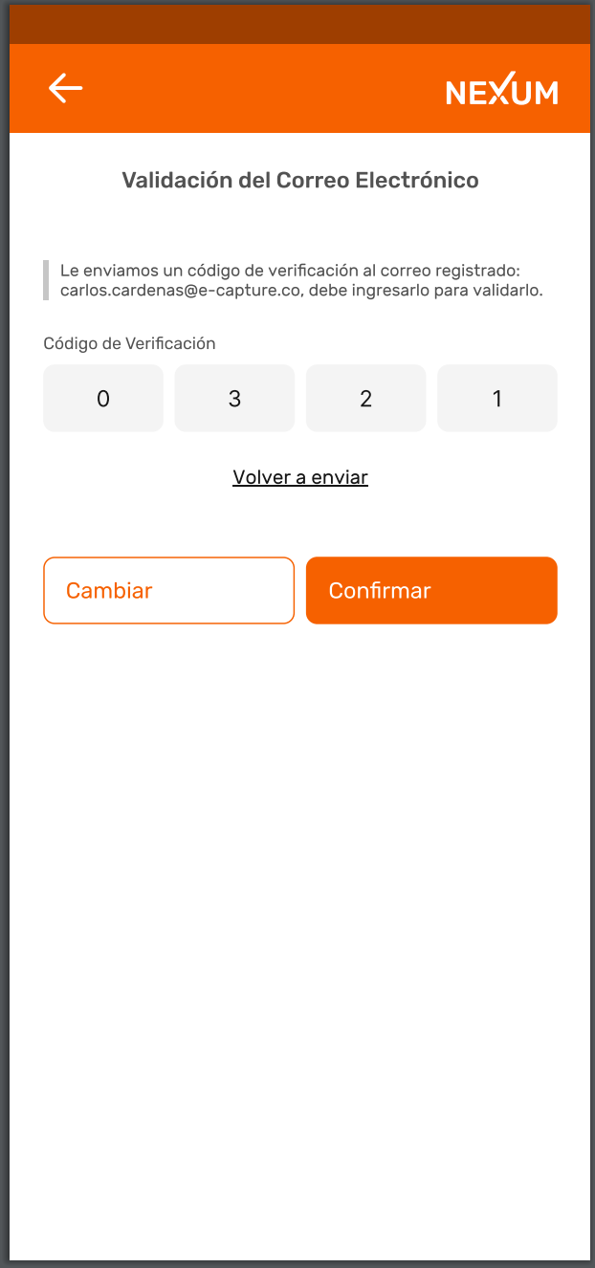

 | Codigo | Titulo | Historia

 | CC-1 | Flecha Atras | Como usuario quiero tener un botón que al picar me envíe a la pantalla anterior
 | CC-2 | Texto Nexum | Como usuario quiero que al picar en el texto Nexum ubicado en la parte superior derecha del sistema me envíe al home de la App
 | CC-3 | Codigo OTP | Como usuario quiero ingresar el código de verificación que el sistema me envió a traves de correo electrónico, de la misma forma quiero que el sistema me genere una alerta de proceso donde me indique el exito del procedimiento, de la misma forma quiero que cuando el codigo ingresado sea incorrecto el sistema genere una alerta de proceso con el texto codigo otp invalido para ingresarlo de nuevo. En su defecto solicitar un codigo nuevo
 | CC-4 | Link Volver a enviar el código | Como usuario quiero que al picar en el link ¨Volver a enviar código¨ el sistema me envíe a mi correo electronico un nuevo código de acceso
 | CC-5 | Botón Cambiar | Como usuario quiero picar en el botón ¨Cambiar¨ para que el sistema me regrese a la interfaz de registro, con el fin de ingresar el correo electrónico nuevamente.
 | CC-6 | Botón Confirmar | Como usuario quiero que cuando pique en el botón Confirmar, el sistema valide que la información ingresada sea la correcta para asi, habilitarme el siguiente paso.
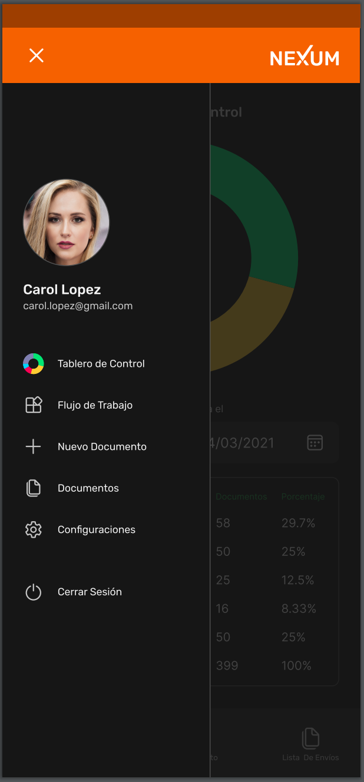
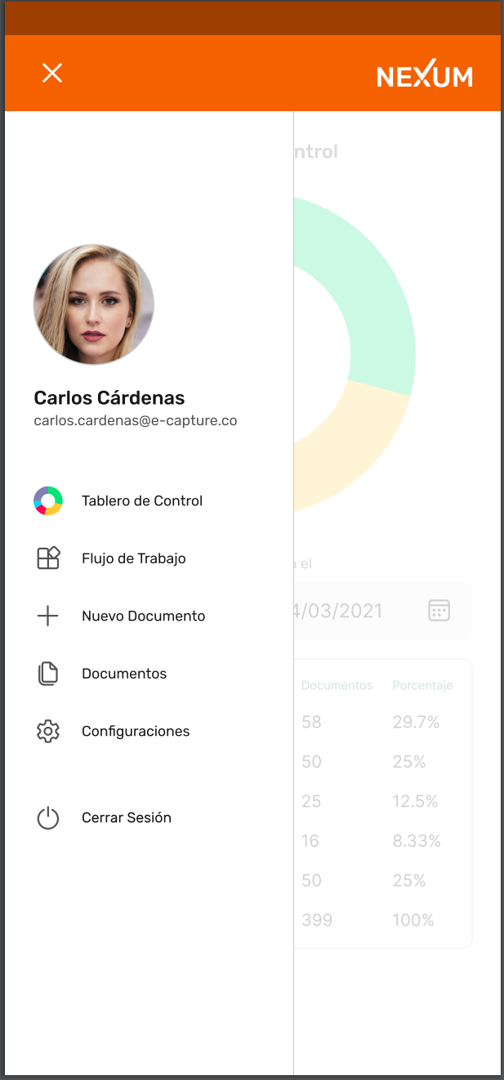

 | Codigo | Titulo | Historia

 | P-1 | Boton ¨X¨ | Como usuario quiero tener un botón que al picar me envíe a la pantalla anterior
 | P-2 | Texto Nexum | Como usuario quiero que al picar en el texto Nexum ubicado en la parte superior derecha el sistema me envíe al home dela App
 | P-3 | Foto de Perfil | Como usuario quiero que cuando pique en la ¨imagen de perfil¨, el sistema me habilite para cambiar, eliminar, subir, editar la foto de perfil.
 | P-4 | Nombre de Usuario | Como usuario quiero que al picar en el ¨nombre de usuario¨ el sistema me habilite para editar los datos personales editables
 | P-5 | Correo electronico del usuario | Como usuario que al picar en el ¨correo electrónico del usuario¨ el sistema me habilite para editar los datos personales editables
 | P-6 | Tablero de control | Como usuario quiero que al picar en el ¨Tablero de Control¨ el sistema me habilite la interfaz de ¨Tablero de Control¨
 | P-7 | Flujo de trabajo | Como usuario quiero que al picar en el ¨Flujo de Trabajo¨ el sistema me habilite la interfaz del ¨Flujo de Trabajo¨
 | P-8 | Nuevo documento | Como usuario quiero que al picar en ¨Nuevo Documento¨ el sistema me habilite la interfaz de ¨Nuevo Documento¨
 | P-9 | Documentos | Como usuario quiero que al picar en ¨Documentos¨ el sistema me habilite la interfaz de ¨Documentos¨
 | P-10 | Configuraciones | Como usuario quiero que al picar en ¨Configuraciones¨ el sistema me habilite la interfaz de ¨Configuraciones¨
 | P-11 | Cerrrar Sesión | Como usuario quiero que al picar en ¨Cerrrar Sesión¨ el sistema cierre la sesión habilitando la interfaz del home de la App

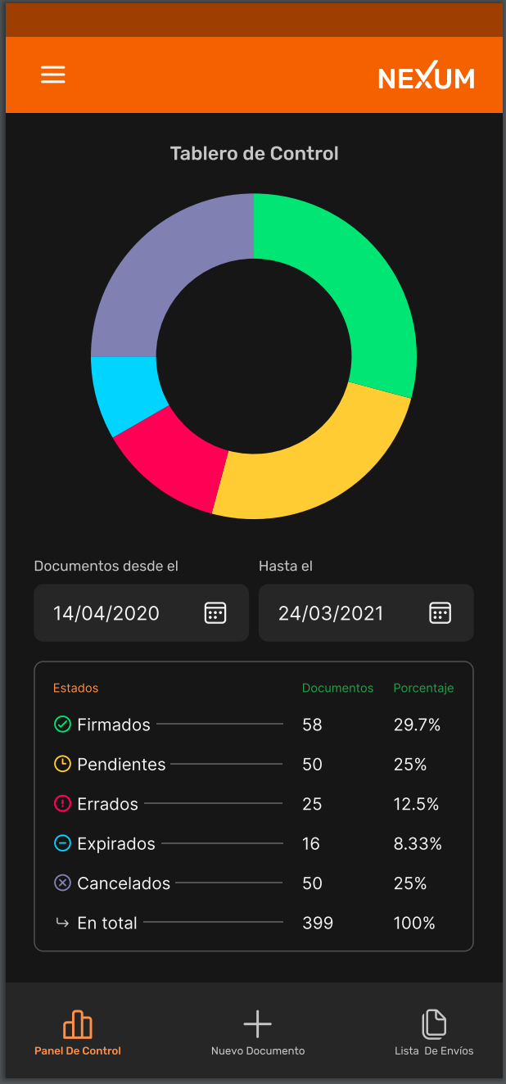
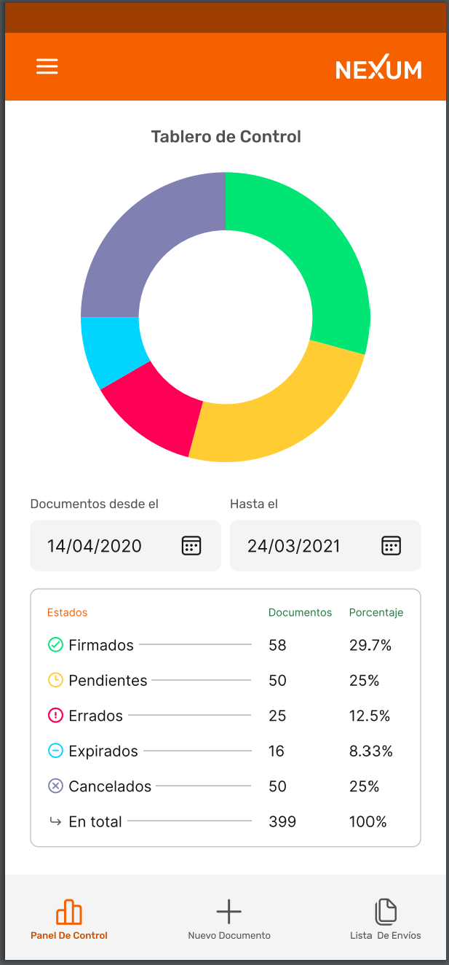

 | Codigo | Titulo | Historia

 | TC-1 | Icono Menú | Como usuario quiero tener un botón que al picar en el despliegue el menú de la App
 | TC-2 | Texto Nexum | Como usuario quiero que al picar en el texto Nexum ubicado en la parte superior derecha el sistema me envíe al home de la App
 | TC-3 | Documentos desde el | Como usuario quiero desplegar el calendario, picando en el icono que hace referencia al calendario en la opción ¨Documentos desde el¨ para colocar una fecha desde donde quiere filtrar la información.
 | TC-4 | Hasta el | Como usuario quiero desplegar el calendario, picando en el icono que hace referencia al calendario en la opción ¨Hasta el¨ para colocar una fecha hasta donde quiere filtrar la información.
 | TC-5 | Panel De Control | Como usuario quiero que al picar en el icono que se encuentra en la parte inferior izquierda ¨Panel de Control¨el sistema no realice ninguna acción debido a que me encuentro en la interfaz que indica el icono
 | TC-6 | Nuevo Documento | Como usuario quiero que al picar en el icono que se encuentra en la parte inferior central ¨Nuevo Documento¨ el sistema me habilite la interfaz de ¨Nuevo Documento¨
 | TC-7 | Lista De Envios | Como usuario quiero que al picar en el icono que se encuentra en la parte inferior derecha ¨Lista de Envios¨ el sistema me habilite la interfaz de ¨Lista De Envios¨
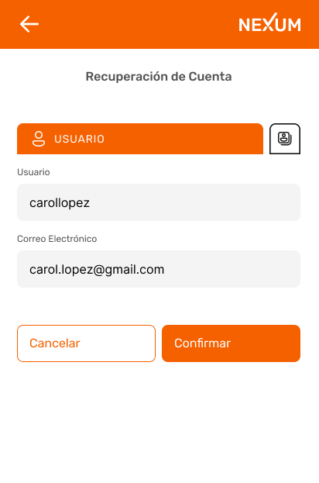
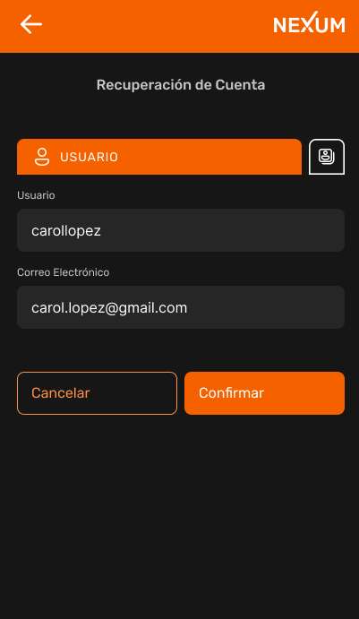
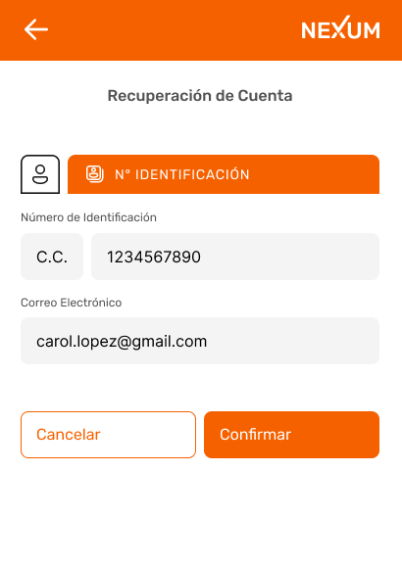
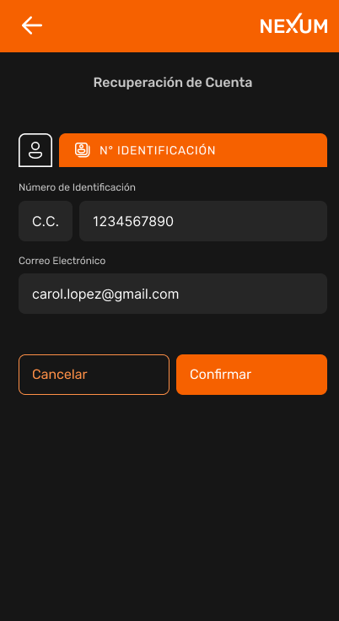

 | Codigo | Titulo | Historia

 | RC-1 | Flecha Atras | Como usuario quiero tener un boton que al picar me envíe a la pantalla anterior
 | RC-2 | Texto Nexum | Como usuario quiero que al picar en el texto Nexum ubicado en la parte superior derecha el sistema me envíe al home dela App
 | RC-3 | Botón Usuario | Como usuario quiero que al picar en el boton ubicado junto al usuario me habilite el ingreso a la aplicacion por medio de mi numero de indentificación
 | RC-4 | Usuario | Como usuario quiero ingresar mi nombre de usuario que previamente registre, con el cual me identifico en la APP, para recuperar mi cuenta.
 | RC-5 | Boton No Identificación | Como usuario quiero que al picar en el boton ubicado junto al No Identificación me habilite el ingreso de Usuario
 | RC-6 | No Identificación | Como usuario quiero ingresar mi No Identificación que previamente registre, con el cual me identifico en la APP, para recuperar mi cuenta.
 | RC-7 | Botón Cancelar | Como usuario quiero que cuando pique en el botón Cancelar, el sistema genere una alerta de proceso con el texto, desea cancelar la operacion con el botón aceptar - cancelar, si cancelo la operación me envíe al Home de la App, si cancelo la operacion el sistema me deje en la interfaz actual
 | RC-8 | Botón Confirmar | Como usuario quiero que cuando pique en el botón Confirmar, el sistema valide que la información ingresada sea la correcta, de igual forma quiero que el sistema me genere una alerta de proceso satisfactorio donde me indica acerca del correo que fue enviado a mi bandeja de entrada, para recuperarar mi cuenta, de la misma forma quiero que el sistema me genere una alerta de proceso con el texto ¨informacion incorrecta intentelo nuevamente¨ cuando la informacio ingresada sea incorrecta, pero no quiero que me indique cual de los dos campos esta incorrecto, con el solo texto ¨información incorrecta intentelo nuevamente¨ es suficiente.

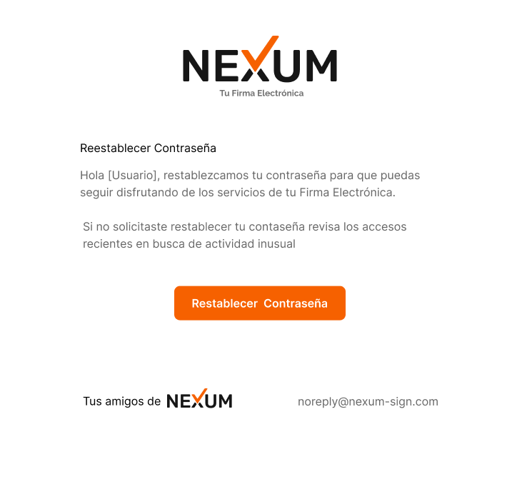

 | Codigo | Titulo | Historia

 | CE-1.1 | Verificación de Correo Electrónico | Como usuario quiero recibir un correo electrónico con un código que habilite el acceso a la App
 | CE-2.1 | Código OTP | Como usuario quiero que al abrir el correo, vea un botón grande y resaltado que diga ¨Restablecer Contraseña¨ en el cual cuando pique en el, me redireccione a la App para restablecer la contraseña.
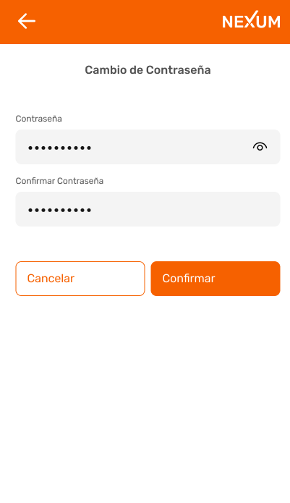
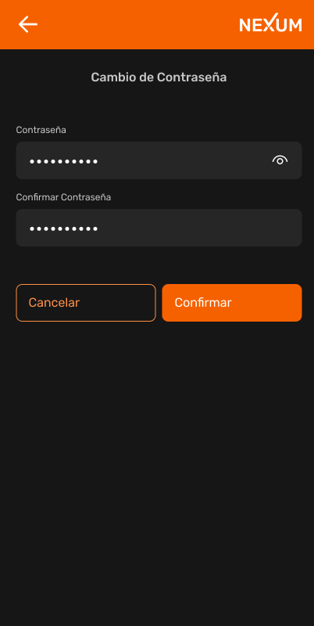

 | Codigo | Título | Historia

 | CC-1 | Flecha Atras | Como usuario quiero tener un botón que al picar me envíe a la pantalla anterior
 | CC-2 | Texto Nexum | Como usuario quiero que al picar en el texto Nexum ubicado en la parte superior derecha el sistema me envíe al home dela App
 | CC-3 | Nueva Contraseña | Como usuario quiero ingresar una contraseña alfanumérica. También quiero habilitar la vista de la contraseña con un botón que haga referencia a esta acción. De la misma forma quiero que el sistema me genere alerta de error cuando la contraseña no cumpla las politicas de contraseña de la App.
 | CC-4 | Confirmar Contraseña | Como usuario quiero confirmar la contraseña ingresada anteriormente. Igualmente quiero habilitar la vista de la contraseña con un botón que haga referencia a esta acción, con el fin de confirmar que las escribí igual, pero también quiero que el sistema me genere una alerta de error cuando las contraseñas no coincidan.
 | CC-5 | Boton Cancelar | Como usuario quiero que cuando pique en el botón Cancelar, el sistema cancele la operación y me envíe al Home de la App
 | CC-6 | Boton Confirmar | Como usuario quiero que cuando pique en el botón Confirmar, el sistema valide que la información ingresada sea la correcta para asi, habilitarme el siguiente paso. De igual forma quiero que el sistema genere una alerta de proceso donde me indica el exito del procedimiento.

Configuraciones, Perfil, Planes
 |  |  | FORMATO MOCKUP - HISTORIAS DE USUARIO |  | CÓDIGO | GD-P01-F4
 |  |  |  |  | VERSIÓN No. | 1
 |  |  |  |  | VIGENCIA | 2020-03-28
 |  |  |  |  | Página 1 de 1

CLIENTE |  |  |  | Proceso | VERSIÓN | 1

 |  |  |  | Nexum | FECHA DE ENTREGA

Elaboró:

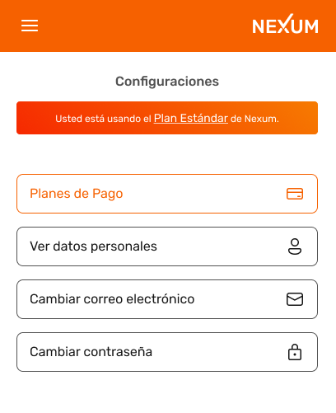

Codigo | Titulo | Historia

C-1 | Icono Menú | Como usuario quiero tener un boton que al picar, en el despliegue el menú de la App
C-2 | Texto Nexum | Como usuario quiero que al picar en el texto Nexum ubicado en la parte superior derecha el sistema me envíe al home dela App
C-3 | Boton ¨Usted esta usando el Plan Estandar de Nexum¨ | Como usuario quiero que al picar en el link ¨Plan Estándar¨ me redirija a la pantalla del ¨Plan Estándar de Nexum¨
C-4 | Boton Planes de Pago | Como usuario quiero que al picar en el botón ¨Planes de Pago¨ el sistema me redirija a la interfaz mencionada.
C-5 | Boton Ver datos personales | Como usuario quiero que al picar en el botón ¨Ver datos personales¨ el sistema me redirija a la interfaz mencionada.
C-6 | Boton Cambiar correo electronico | Como usuario quiero que al picar en el botón ¨Cambiar correo electronico¨ el sistema me redirija a la interfaz mencionada.
C-7 | Boton Cambiar contraseña | Como usuario quiero que al picar en el botón ¨Cambiar contraseña¨ el sistema me redirija a la interfaz mencionada.

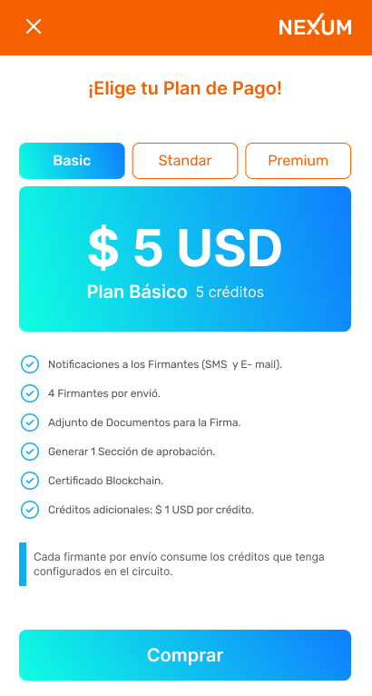

Codigo | Titulo | Historia

EPB-1 | Boton ¨X¨ | Como usuario quiero tener un botón que al picar me envíe a la pantalla anterior
EPB-2 | Texto Nexum | Como usuario quiero que al picar en el texto Nexum ubicado en la parte superior derecha el sistema me envíe al home dela App
EPB-3 | Botón Standar | Como usuario quiero tener un botón que al picar en el me envie al plan Standar
EPB-4 | Botón Premium | Como usuario quiero tener un botón que al picar en el me envie al plan Premium
EPB-5 | Botón Comprar | Como usuario quiero tener un botón que al picar en el me envie a la pasarela de pagos
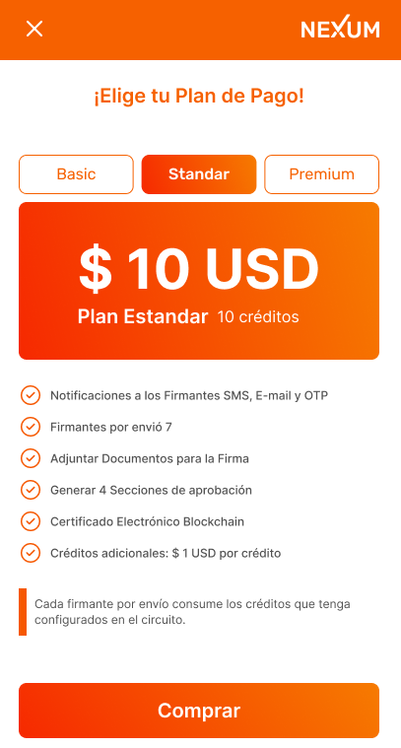

Codigo | Titulo | Historia

EPS-1 | Boton ¨X¨ | Como usuario quiero tener un botón que al picar me envíe a la pantalla anterior
EPS-2 | Texto Nexum | Como usuario quiero que al picar en el texto Nexum ubicado en la parte superior derecha el sistema me envíe al home dela App
EPS-3 | Boton Basic | Como usuario quiero tener un botón que al picar en el me envíe al plan Basic
EPS-4 | Boton Premium | Como usuario quiero tener un botón que al picar en el me envíe al plan Premium
EPS-5 | Botom Comprar | Como usuario quiero tener un botón que al picar en el me envíe a la pasarela de pagos

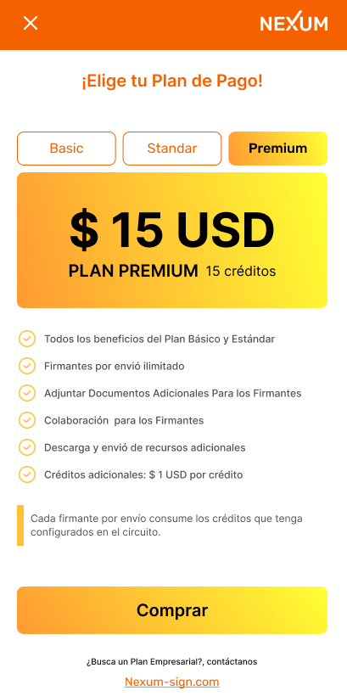

Codigo | Titulo | Historia

EPP-1 | Botón ¨X¨ | Como usuario quiero tener un botón que al picar me envíe a la pantalla anterior
EPP-2 | Texto Nexum | Como usuario quiero que al picar en el texto Nexum ubicado en la parte superior derecha el sistema me envíe al home dela App
EPP-3 | Botón Basic | Como usuario quiero tener un botón que al picar en el, me envíe al plan Basic
EPP-4 | Botón Standar | Como usuario quiero tener un botón que al picar en el, me envíe al plan Standar
EPP-5 | Botón Comprar | Como usuario quiero tener un botón que al picar en el, me envíe a la pasarela de pagos
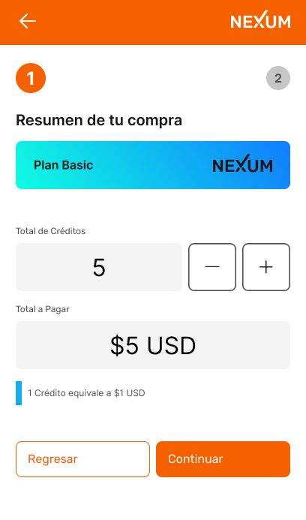

Codigo | Titulo | Historia

RCB-1 | Flecha Atras | Como usuario quiero tener un botón que al picar me envíe a la pantalla anterior
RCB-2 | Texto Nexum | Como usuario quiero que al picar en el texto Nexum ubicado en la parte superior derecha el sistema me envíe al home dela App
RCB-3 | Botones - + en total de créditos | como usuario quiero tener dos botones que me permitan sumar como también restar el numero de créditos que necesito adicional al plan seleccionado.
RCB-4 | Botón Regresar | Como usuario quiero tener un botón que me regrese al modulo ¨Elije tu plan¨
RCB-5 | Botón Continuar | Como usuario quiero tener un botón que me habilite al siguiente paso

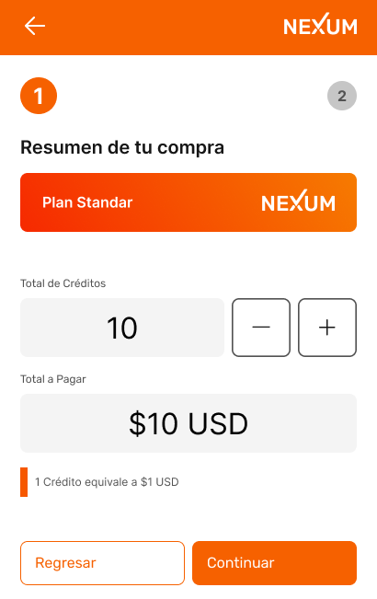

Codigo | Titulo | Historia

RCS-1 | Flecha Atras | Como usuario quiero tener un botón que al picar me envíe a la pantalla anterior
RCS-2 | Texto Nexum | Como usuario quiero que al picar en el texto Nexum ubicado en la parte superior derecha el sistema me envíe al home de la App
RCS-3 | Botones - + en total de créditos | como usuario quiero tener dos botones que me permitán sumar como tambien restar el número de créditos que necesito adicional al plan seleccionado.
RCS-4 | Boton Regresar | Como usuario quiero tener un botón que me regrese al modulo ¨Elije tu plan¨
RCS-5 | Botón Continuar | Como usuario quiero tener un botón que me habilite al siguiente paso

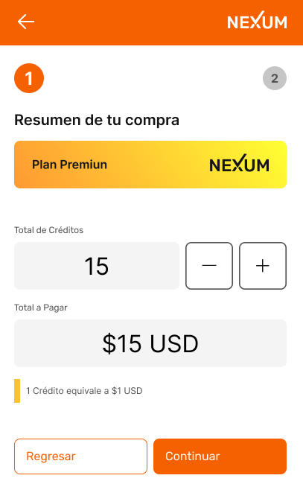

Codigo | Titulo | Historia

RCP-1 | Flecha Atras | Como usuario quiero tener un botón que al picar me envíe a la pantalla anterior
RCP-2 | Texto Nexum | Como usuario quiero que al picar en el texto Nexum ubicado en la parte superior derecha el sistema me envíe al home dela App
RCP-3 | Botones - + en total de creditos | como usuario quiero tener dos botones que me permitan sumar como también restar el número de créditos que necesito adicional al plan seleccionado.
RCP-4 | Boton Regresar | Como usuario quiero tener un botón que me regrese al modulo ¨Elije tu plan¨
RCP-5 | Boton Continuar | Como usuario quiero tener un botón que me habilite al siguiente paso

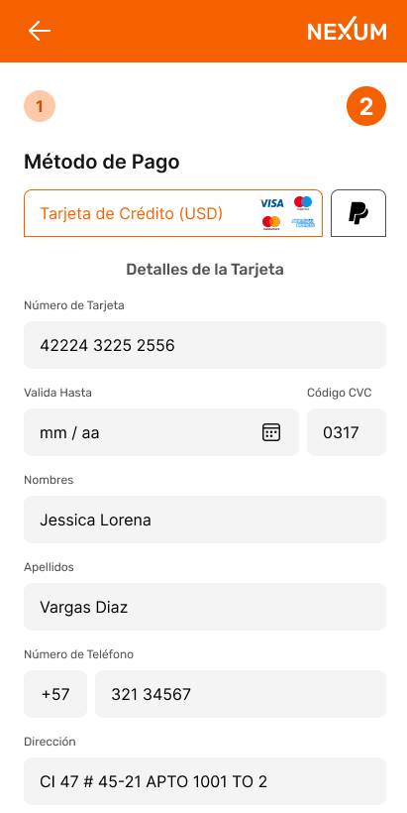

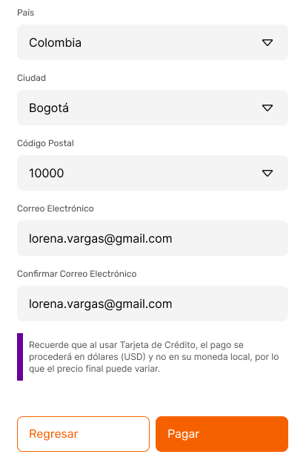

Codigo | Titulo | Historia

MT-1 | Flecha Atras | Como usuario quiero tener un botón que al picar me envíe a la pantalla anterior
MT-2 | Texto Nexum | Como usuario quiero que al picar en el texto Nexum ubicado en la parte superior derecha el sistema me envíe al home de la App
MT-3 | Método de Pago | Como usuario quiero tener la opcion de poder escoger el medio de mago de acuerdo a los convenios de Nexum como lo son: Tarjeta de credito Visa, Tarjeta de Credito Master, PayPal
MT-4 | Número de Tarjeta | Como usuario quiero poder ingresar los 16 digitos de mi tarjeta de crédito
MT-5 | Valida Hasta | Como usuario de la App quiero poder ingresar la fecha de vencimiento de mi tarjeta de crédito, de tal forma que en el campo destinado para ello la App tenga un botón que haga alusión a un calendario que se despliegue al picar sobre el, mostrando asi un calendario, con botones de búsqueda de día, mes, año, para de que de esta forma pueda seleccionar la fecha de vencimiento. De la misma forma quiero que el sistema me genere alerta de error cuando la fecha de vencimiento sea inferior a la fecha actual. Con un texto alusivo a que la fecha de vencimiento es inferior a la fecha actual.
MT-6 | Codigo CVC | Como Usuario quiero ingresar el codigo de verificación de mi tarjeta de crédito
MT-7 | Nombres | Como usuario quiero ingresar mis nombres completos, para identificarme en la App
MT-8 | Apellidos | Como usuario quiero ingresar mis apellidos completos, para identificarme en la App
MT-9 | Número de Teléfono | Como usuario quiero ingresar mi numero de teléfono celular, pero no quiero ingresar el numero del pais, quiero que cuando llegue a ese campo el sistema ya lo tenga predefinido desde el momento en que selecciones mi pais de residencia.
MT-10 | Dirección | Como usuario quiero ingresar mi dirección de residencia
MT-11 | País | Como usuario quiero ingresar mi país de residencia
MT-12 | Ciudad | Como usuario quiero ingresar el nombre de mi ciudad de residencia
MT-13 | Código Postal | Como usuario quiero ingresar mi código postal
MT-14 | Correo Electronico | Como usuario de la aplicación, quiero poder ingresar el correo electrónico para ser identificado. de la misma forma quiero que el sistema me genere alerta de error cuando el formato del correo sea incorrecto.
MT-15 | Confirmar Correo Electrónico | Como usuario quiero confirmar mi correo electrónico, de la misma forma quiero que el sistema me genere alerta de error cuando la confirmación no coincida.
MT-16 | Botón Regresar | Como usuario quiero tener un botón que me regrese al modulo ¨Elije tu plan¨
MT-17 | Botón Continuar | Como usuario quiero tener un botón que me habilite al siguiente paso

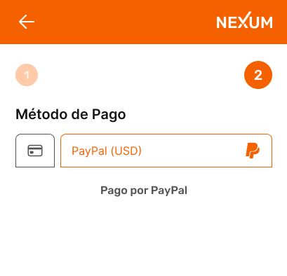

Codigo | Titulo | Historia

MPP-1 | Flecha Atras | Como usuario quiero tener un botón que al picar me envíe a la pantalla anterior
MPP-2 | Texto Nexum | Como usuario quiero que al picar en el texto Nexum ubicado en la parte superior derecha el sistema me envíe al home de la App
MPP-3 | PayPal | Como usuario quero que al elegir medio de pago PayPal, el sistema me direccione a la pasarela de pago de PayPal

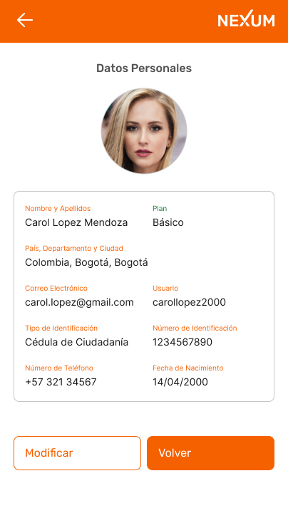

Codigo | Titulo | Historia

DP-1 | Flecha Atras | Como usuario quiero tener un botón que al picar me envíe a la pantalla anterior
DP-2 | Texto Nexum | Como usuario quiero que al picar en el texto Nexum ubicado en la parte superior derecha el sistema me envíe al home de la App
DP-3 | Botón Modificar | Como usuario quiero tener un botón que al picar en el el sistema me habilite para editar la información personal
DP-4 | Botón Volver | Como usuario quiero tener un botón que al picar en el el sistema me regrese ala ventana anterior

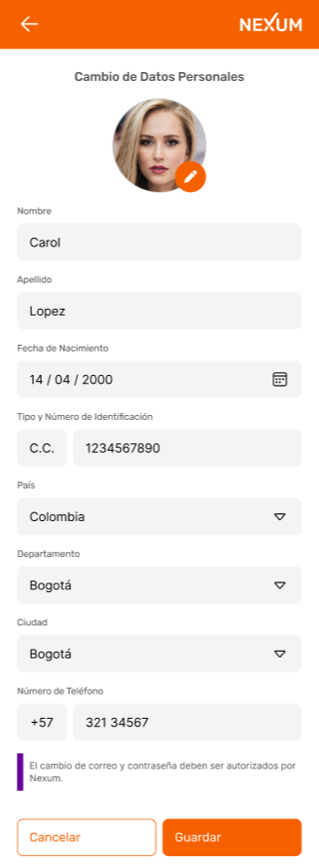

Codigo | Titulo | Historia

CDP-1 | Flecha Atras | Como usuario quiero tener un botón que al picar me envíe a la pantalla anterior
CDP-2 | Texto Nexum | Como usuario quiero que al picar en el texto Nexum ubicado en la parte superior derecha el sistema me envíe al home de la App
CDP-3 | Nombres | Como usuario quiero ingresar mis nombres completos, para identificarme en la App
CDP-4 | Apellidos | Como usuario quiero ingresar mis apellidos completos, para identificarme en la App
CDP-5 | Fecha de Nacimiento | Como usuario de la App quiero poder ingresar mi fecha de nacimiento, de tal forma que en el campo destinado para ello la App tenga un botón que haga alusión a un calendario que se despliegue al picar sobre el, mostrando asi un calendario, con botones de búsqueda de día, mes, año, para de que de esta forma pueda seleccionar mi fecha de nacimiento. De la misma forma quiero que el sistema me genere alerta de error cuando la fecha de nacimiento sea inferior a 18 años. Con un texto alusivo a que la aplicacion no esta disponible para menores de edad.
CDP-6 | Tipoy número de identificación | Como usuario quiero ingresar mi tipo y mi número de documento de identificación
CDP-7 | País | Como usuario quiero ingresar mi país de residencia
CDP-8 | Departamento | Como usuario quiero ingresar el nombre del departamento en el cual estoy ubicado
CDP-9 | Ciudad | Como usuario quiero ingresar el nombre de mi ciudad de residencia
CDP-10 | Número de teléfono | Como usuario quiero ingresar mi numero de teléfono celular, pero no quiero ingresar el numero del pais, quiero que cuando llegue a ese campo el sistema ya lo tenga predefinido desde el momento en que selecciones mi país de residencia.
CDP-11 | Botón Cancelar | Como usuario quiero tener un botón de cancelar el proceso de cambio de datos personales sin que el sistema guarde la información ingresada anteriormente.
CDP-12 | Botón Guardar | Como usuario quiere tener un botón para guardar el proceso de cambio de datos personales habilitando así el sistema para realizarlos cambios ingrsados anteriormente,. De la misma forma quiero que el sistema me genere alerta de proceso con un listado de los campos. De igual forma cuando la modificacion se realice satisfactoriamente quiero que el sistema me genere una alerta de proceso satisfactorio.

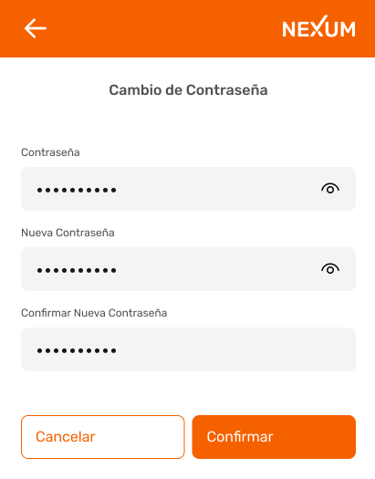

Codigo | Titulo | Historia

CC-1 | Flecha Atras | Como usuario quiero tener un bonton que al picar me envíe a la pantalla anterior
CC-2 | Texto Nexum | Como usuario quiero que al picar en el texto Nexum ubicado en la parte superior derecha el sistema me envíe al home dela App
CC-3 | Contraseña | Comousuario quiero tener un espacio para ingresar mi contraseña actual.
CC-4 | Nueva Contraseña | Como usuario quiero ingresar una contraseña alfanumérica. También quiero habilitar la vista de la contraseña con un botón que haga referencia a esta acción. De la misma forma quiero que el sistema me genere alerta de error cuando la contraseña no cumpla las politicas de contraseña de la App.
CC-5 | Confirmar Nueva Contraseña | Como usuario quiero confirmar la contraseña ingresada anteriormente. De la misma forma quiero habilitar la vista de la contraseña con un botón que haga referencia a esta acción, con el fin de confirmar que las escribí igual.
CC-6 | Boton Cancelar | Como usuario quiero tener un botón de cancelar el proceso de cambio de contraseña sin que el sistema guarde la información ingresada anteriormente.
CC-7 | Boton Confirmar | Como usuario quiero que cuando pique en el botón Confirmar, el sistema valide que la información ingresada sea la correcta, de la misma forma quiero que el sistema me genere una alerta de proceso indicandome el exito del cambio.

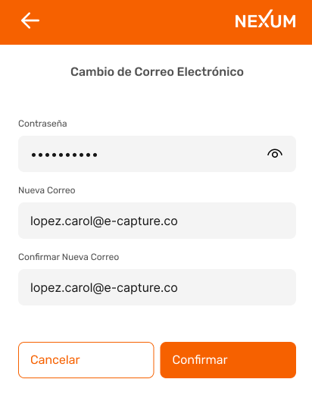

Codigo | Titulo | Historia

CCE-1 | Flecha Atras | Como usuario quiero tener un bonton que al picar me envíe a la pantalla anterior
CCE-2 | Texto Nexum | Como usuario quiero que al picar en el texto Nexum ubicado en la parte superior derecha el sistema me envíe al home dela App
CCE-3 | Contraseña | Comousuario quiero tener un espacio para ingresar mi contraseña actual. También quiero habilitar la vista de la contraseña con un botón que haga referencia a esta acción.
CCE-4 | Nuevo Correo Electronico | Como usuario de la aplicación, quiero poder ingresar el nuevo correo electrónico para ser identificado. de la misma forma quiero que el sistema me genere alerta de error cuando el formato del correo sea incorrecto.
CCE-5 | Confirmar nuevo correo electronico | Como usuario quiero confirmar mi nuevo correo electrónico, de la misma forma quiero que el sistema me genere alerta de error cuando la confirmacion no coincida.
CCE-6 | Boton Cancelar | Como usuario quiero tener un botón de cancelar el proceso de cambio de correo electronico sin que el sistema guarde la información ingresada anteriormente.
CCE-7 | Boton Confirmar | Como usuario quiere tener un botón para confirmarar el proceso de cambio de correo electronico habilitando así el sistema para que guarde la información ingresada anteriormente. De la misma forma quiero que el sistema me genere alerta de proceso con un listado de los campos a corregir para poder realizar el cambio de correo electronico. De igual forma cuando el cambio se realice satisfactoriamente quiero que el sistema me genere una alerta de proceso satisfactorio, donde me indica acerca del correo que fue enviado a mi bandeja de entrada, para autenticar mi nuevo correo electronio.

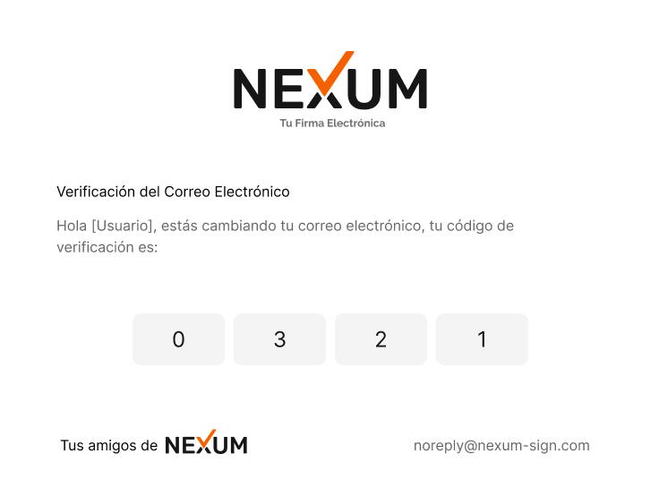

Codigo | Titulo | Historia

CEC-1 | Verificavion de Correo Electronico | Como usuario quiero recibir un correo electronico con un codigo que habilite el NUEVO CORREO ELECTRONICO
CEC-2 | Codigo OTP | Como usuario quiero que al abril el correo, vea el codigo de cuatro digitos grandes y resaltados para ingresarlos en la App
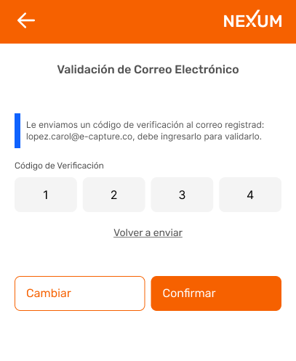

Codigo | Titulo | Historia

VCEC-1 | Flecha Atras | Como usuario quiero tener un bonton que al picar me envíe a la pantalla anterior
VCEC-2 | Texto Nexum | Como usuario quiero que al picar en el texto Nexum ubicado en la parte superior derecha el sistema me envíe al home dela App
VCEC-3 | Codigo OTP | Como usuario quiero ingresar el código de verificación que el sistema me envió atraves del nuevo correo electrónico, de la misma forma quiero que el sistema me genere una alerta de proceso donde me indique el exito del procedimiento, pero de la misma forma quiero que cuando el codigo ingresado sea incorrecto el sistema genere una alerta de proceso con el texto codigo otp invalido para ingresarlo de nuevo, en su defecto solicitar un codigo nuevo.
VCEC-4 | Link Volver a enviar el código | Como usuario quiero que al picar en el link ¨Volver a enviar código¨ el sistema me envíe a mi nuevo correo electronico un nuevo codigo de acceso.
VCEC-5 | Boton Cambiar | Como usuario quiero picar en el botón ¨Cambiar¨ para que el sistema me regrese a la interfaz de registro, con el fin de ingresar el correo electrónico nuevamente.
VCEC-6 | Boton Confirmar | Como usuario quiero que cuando pique en el botón Confirmar, el sistema valide que la información ingresada sea la correcta para asi, habilitar el nuevo correo electronico.

Envio de Documentos
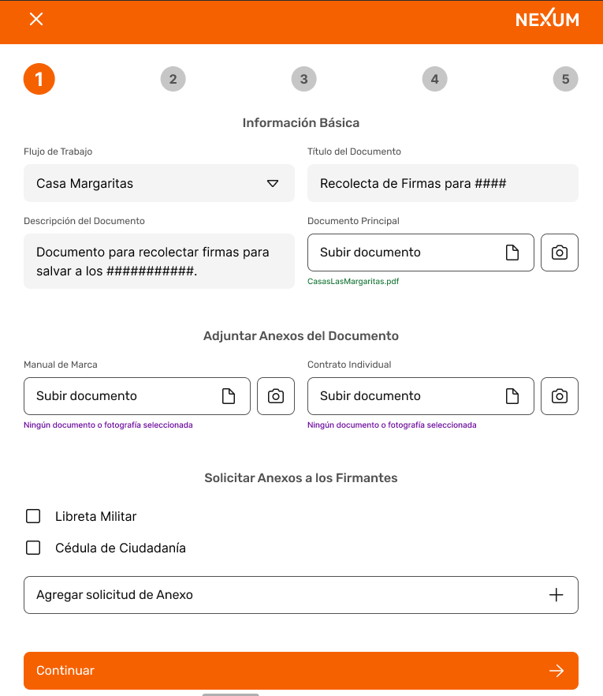 |  |  |  | FORMATO MOCKUP - HISTORIAS DE USUARIO |  | CÓDIGO | GD-P01-F4
 |  |  |  |  |  | VERSIÓN No. | 1
 |  |  |  |  |  | VIGENCIA | 2020-03-28
 |  |  |  |  |  | Página 1 de 1

 | CLIENTE |  |  |  | Proceso | VERSIÓN | 1

 |  |  |  |  | Nexum | FECHA DE ENTREGA

 | Elaboró:

 | Codigo | Titulo | Historia

 | IB-1 | ED-Flecha Atras | Como usuario quiero tener un bonton que al picar me envíe a la pantalla anterior
 | IB-2 | ED-Texto Nexum | Como usuario quiero que al picar en el texto Nexum ubicado en la parte superior derecha el sistema me envíe al home dela App
 | IB-3 | ED- Flujo de trabajo | Como usuario quiero tener un menu desplegable para elegir que flujo que euiero trabajar
 | IB-4 | ED-Titulo del documento | Como usuario quiero tener un menu desplegable para elegir que flujo que euiero trabajar
 | IB-5 | ED- Descripcion del documento | Como usuario quiero ver la descripcion que se asigno al documento
 | IB-6 | ED- Documento Principal | Como usuario quiero que el sistema me habilite para subir un documento desdemi computador
 | IB-7 | ED- Documento Principal Boton Camara | como usuario quiero tener un boton alusivo a una camara donde al dar clic en el se habilite el sistema para tomar una foto que se adjunte al documento.
 | IB-8 | ED- Manual de marca | Como usuario quiero que el sistema me habilite para subir un documento desdemi computador
 | IB-9 | ED- Manual de marca Boton camara | como usuario quiero tener un boton alusivo a una camara donde al dar clic en el se habilite el sistema para tomar una foto que se adjunte al documento.
 | IB-10 | ED-Contrato Individual | Como usuario quiero que el sistema me habilite para subir un documento desdemi computador
 | IB-11 | ED-Contrato Individual Boton camara | como usuario quiero tener un boton alusivo a una camara donde al dar clic en el se habilite el sistema para tomar una foto que se adjunte al documento.
 | IB-12 | ED- Solicitar anexos a los firmantes | Como usuario quiero la vista con la opcion de seleccionar una anexo para solicitar a los firmantes
 | IB-13 | ED- Agregar solicitud de anexo | Como usuario quierio tener la opcion de agregar mas documentos anexos segun la naturaleza del tramite
 | IB-14 | ED- Boton continuar | Como usuario quiero tener un boton continuar para que habilite la siguiente pantalla

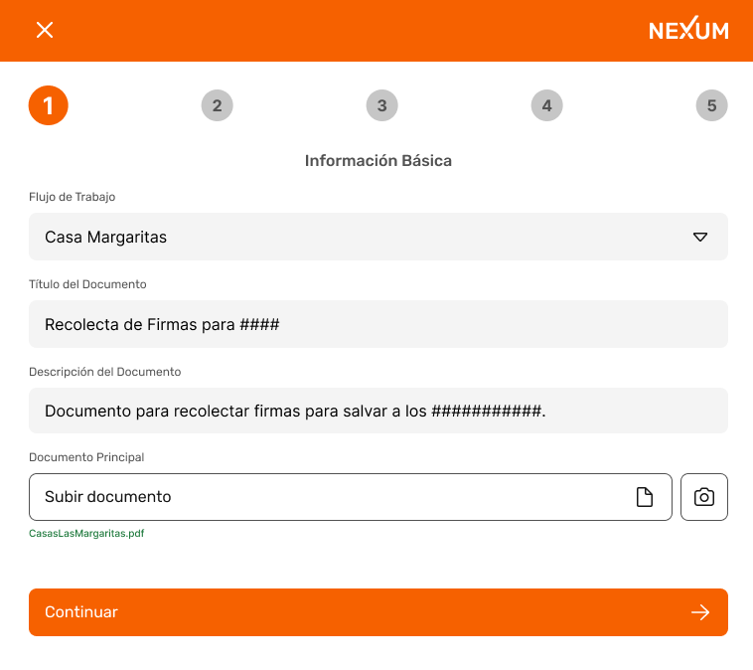

 | Codigo | Titulo | Historia

 | IB2-1 | ED-Flecha Atras | Como usuario quiero tener un bonton que al picar me envíe a la pantalla anterior
 | IB2-2 | ED-Texto Nexum | Como usuario quiero que al picar en el texto Nexum ubicado en la parte superior derecha el sistema me envíe al home dela App
 | IB2-3 | ED- Flujo de trabajo | Como usuario quiero tener un menu desplegable para elegir que flujo que euiero trabajar
 | IB2-4 | ED- Documento Principal | Como usuario quiero que el sistema me habilite para subir un documento desdemi computador
 | IB2-5 | ED- Documento Principal Boton camara | como usuario quiero tener un boton alusivo a una camara donde al dar clic en el se habilite el sistema para tomar una foto que se adjunte al documento.
 | IB2-6 | ED- Boton continuar | Como usuario quiero tener un boton continuar para que habilite la siguiente pantalla
 | IB2-7
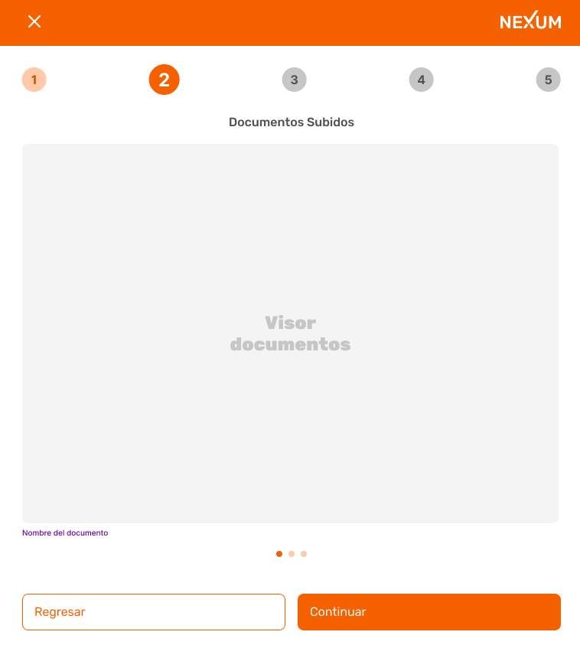

 | Codigo | Titulo | Historia

 | DS-1 | ED-DS-Flecha Atras | Como usuario quiero tener un bonton que al picar me envíe a la pantalla anterior
 | DS-2 | ED-DS-Texto Nexum | Como usuario quiero que al picar en el texto Nexum ubicado en la parte superior derecha el sistema me envíe al home dela App
 | DS-3 | ED- DS-Flecha Atras | Como usuario quiero tener un bonton que al picar me envíe a la pantalla anterior
 | DS-4 | ED- DS-Texto Nexum | Como usuario quiero que al picar en el texto Nexum ubicado en la parte superior derecha el sistema me envíe al home dela App
 | DS-5 | ED- DS-Boton Regresar | Como usuario quiero tener un botón de regresar a la pantalla anterior.
 | DS-6 | ED- DS-Boton Confirmar | Como usuario quiero que cuando pique en el botón Confirmar, el sistema valide que la información ingresada sea la correcta, de la misma forma quiero que el sistema me genere una alerta de proceso indicandome el exito del cambio.

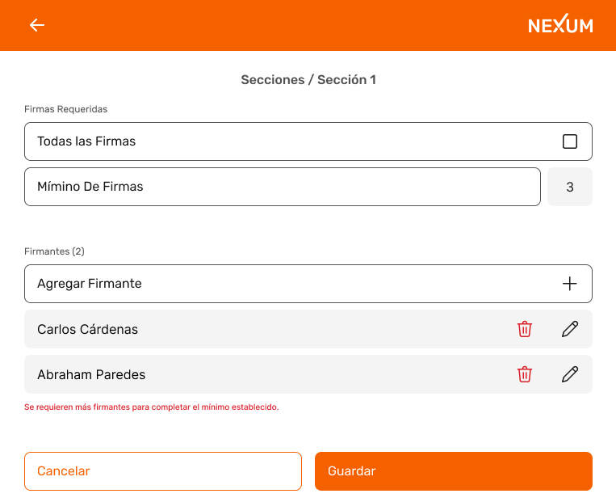

 | Codigo | Titulo | Historia

 | SS1-1 | ED- SS1-Flecha Atras | Como usuario quiero tener un bonton que al picar me envíe a la pantalla anterior
 | SS1-2 | ED- SS1-Texto Nexum | Como usuario quiero que al picar en el texto Nexum ubicado en la parte superior derecha el sistema me envíe al home dela App
 | SS1-3 | ED- SS1- Firmas Requeridas | Como usuario quiero poder solicitar todas las firmas, si la naturaleza del contrato lo requiere
 | SS1-4 | ED- SS1- Firmas Requeridas / Minimo de Firmas | Como usuario quieo determinar la cantidad de firmas que requiero para este documento en particular
 | SS1-5 | ED- SS1- Firmantes / Agregar Firmantes | Como usuario quiero poder adisionar firmantes para este documento en particular
 | SS1-6 | ED- SS1- Firmantes / Agregar Firmantes / Boton Eliminar | Como usuario quiero poder eliminar algun firmante
 | SS1-7 | ED- SS1- Firmantes / Agregar Firmantes / Boton Editar | Como usuario quiero poder editar la informacion del firmante
 | SS1-8 | ED- SS1-Boton Cancelar | Como usuario quiero tener un botón de cancelar el proceso de Seccion sin que el sistema guarde la información ingresada anteriormente.
 | SS1-9 | ED- SS1-Boton Guardar | Como usuario quiere tener un botón para guardar lainformacion ingresada anteriormente, autorizandome de esta forma la siguiente pantalla. De la misma forma quiero que el sistema me genere alerta de proceso cuando con un listado de los campos a corregir para poder continuar.

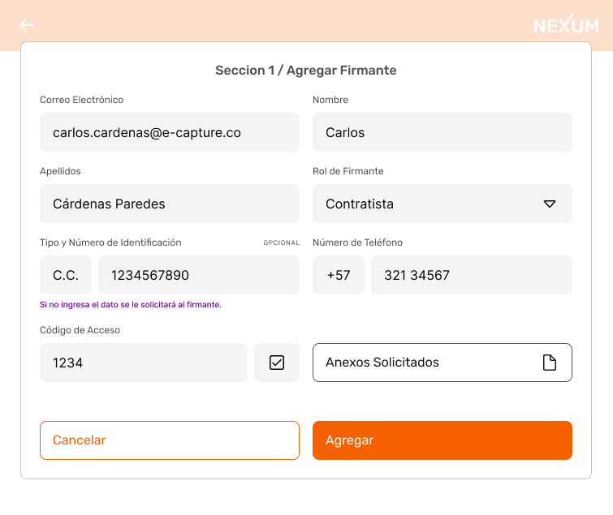

 | Codigo | Titulo | Historia

 | S1AG-1 | ED- S1AG-Correo Electronico | Como usuario de la aplicación, quiero poder ingresar el correo electrónico del firmante.
 | S1AG-2 | ED- S1AG-Nombre | Como usuario quiero ingresar los nombres completos del firmante.
 | S1AG-3 | ED- S1AG-Apellidos | Como usuario quiero ingresar los apellidos completos del firmante
 | S1AG-4 | ED- S1AG-Rol del Firmante | Como usuario de la aplicacion quiero tener un menu desplegable para seleccionar el rol del firmante
 | S1AG-5 | ED- S1AG-Tipoy número de identificación | Como usuario quiero ingresar el tipoy número de documento de identificación del firmante, sin embargo no quiero que el sistema frene el proceso si no conozco el tipo y numero de identificacion del firmante.
 | S1AG-6 | ED- S1AG-Numero de telefono | Como usuario quiero ingresar el numero de teléfono celular del firmante.
 | S1AG-7 | ED- S1AG-Codigo de Acceso | Como usuario quiero poder habilitar la solicitud del codigo de acceso al firmante
 | S1AG-8 | ED- S1AG-Anexos solicitados | Como usuario quiero que el sistema me habilite para subir un documento desde mi computador
 | S1AG-9 | ED- S1AG-Boton Cancelar | Como usuario quiero tener un botón de cancelar el proceso de agregar firmante sin que el sistema guarde la información ingresada anteriormente.
 | S1AG-10 | ED- S1AG-Boton Guardar | Como usuario quiere tener un botón para guardar lainformacion ingresada anteriormente, autorizandome de esta forma la siguiente pantalla. De la misma forma quiero que el sistema me genere alerta de proceso con un listado de los campos a corregir para poder continuar.

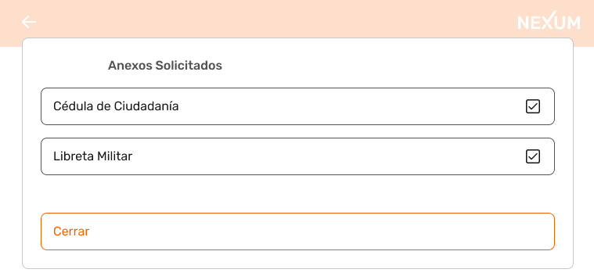

 | Codigo | Titulo | Historia

 | AS-1 | ED-AS- Cedula de Ciudadania | Como usuario quiero poder seleccionar el anexo que deseo solicitar al firmante para este ejemplo solicito la cedula de ciudadania
 | AS-2 | ED-AS- Libreta Militar | Como usuario quiero poder seleccionar el anexo que deseo solicitar al firmante para este ejemplo solicito la libreta militar
 | AS-3 | ED-AS- Boton Cerrar | Como usuario quiero tener un boton Cerrar que me envie a la siguiente pantalla

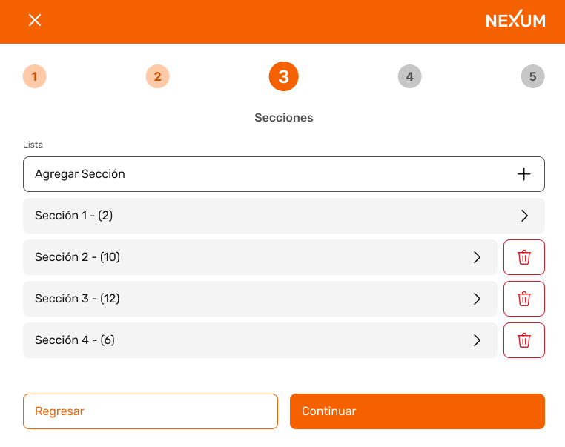

 | Codigo | Titulo | Historia

 | S-1 | ED- S-Flecha Atras | Como usuario quiero tener un bonton que al picar me envíe a la pantalla anterior
 | S-2 | ED- S-Texto Nexum | Como usuario quiero que al picar en el texto Nexum ubicado en la parte superior derecha el sistema me envíe al home dela App
 | S-3 | ED-S-Lista | Como usuario quiero tener laopcion de agregar Seccion picando en el boton ¨Agregar Seccion¨
 | S-4 | ED-S-Boton Eliminar | Como usuario quiero poder eliminar alguna seccion
 | S-5 | ED- S-Boton Regresar | Como usuario quiero tener un botón de regresar a la pantalla anterior.
 | S-6 | ED- S-Boton Confirmar | Como usuario quiero que cuando pique en el botón Confirmar, el sistema valide que la información ingresada sea la correcta, de la misma forma quiero que el sistema me genere una alerta de proceso indicandome el exito del cambio.

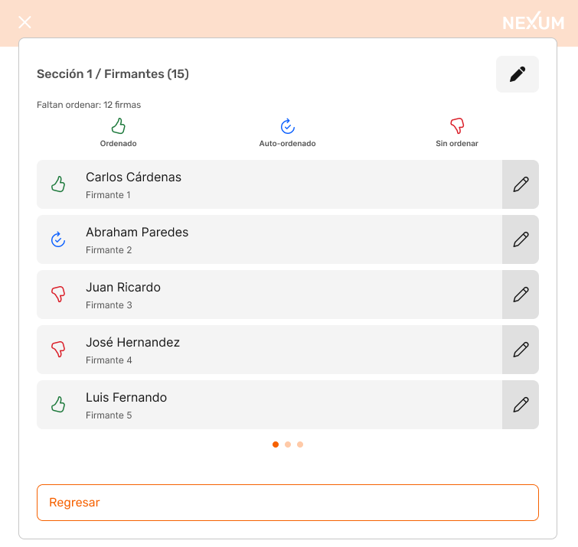

 | Codigo | Titulo | Historia

 | S1-F | ED-S1-F Boton Editar # de firmantes | Como usuario quiero tener un boton que me habilite editar el numero de firmantes
 | S1-F | ED-S1-FBoton editar Firmante | Como usuario quiero tener un boton que me habilite editar al firmante
 | S1-F | ED-S1-F Boton Regresar | Como usuario quiero tener un boton que me permita regresar a la pantalla anterior

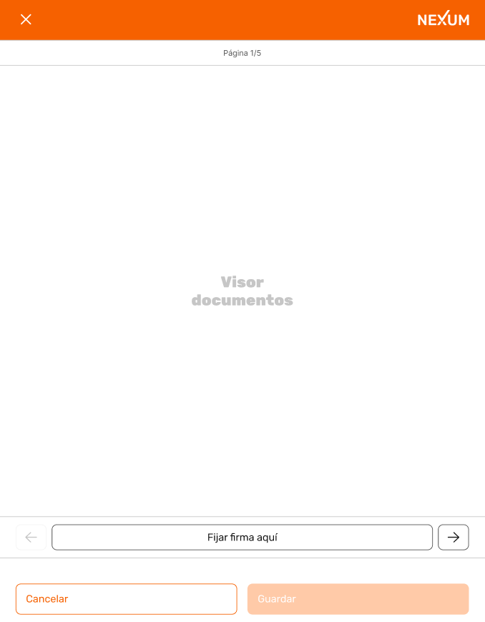

 | Codigo | Titulo | Historia

 | VD-1 | ED- VD-Flecha Atras | Como usuario quiero tener un bonton que al picar me envíe a la pantalla anterior
 | VD-2 | ED- VD-Texto Nexum | Como usuario quiero que al picar en el texto Nexum ubicado en la parte superior derecha el sistema me envíe al home dela App
 | VD-3 | ED-VD-Boton firmar aqui | Como usuario quiero tener un boton que cuando pique en el me habilite la pantalla para firmar
 | VD-4 | ED-VD-Boton firmar aqui / Flecha | Como usuario quiero tener dos botones que me permitan adelantar/regresar pagina.
 | VD-5 | ED- VD-Boton Cancelar | Como usuario quiero tener un botón de cancelar el proceso, sin que el sistema guarde la información ingresada anteriormente.
 | VD-6 | ED- VD-Boton Guardar | Como usuario quiere tener un botón para guardar lainformacion ingresada anteriormente, autorizandome de esta forma la siguiente pantalla. De la misma forma quiero que el sistema me genere alerta de proceso con un listado de los campos a corregir para poder continuar.

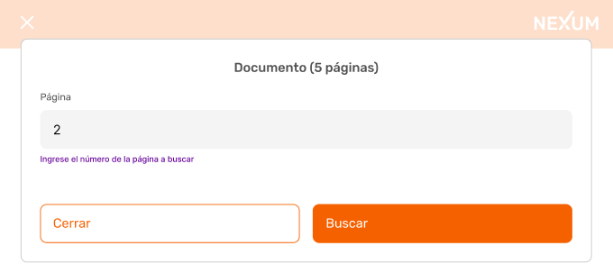

 | Codigo | Titulo | Historia

 | D-1 | ED-D- Pagina | Como usuario quiero poder ingresar el numero de pagina del contrato que quiero visualizar
 | D-2 | ED-D- Boton Buscar | Como usuario quiero tener un boton que cuando pique en el busque el numero de pagina que ingrese anteriormente
 | D-3 | ED-D- Boton Cerrar | Como usuario quiero tener un boton que cuando lo pique el sistema cierre la ventana
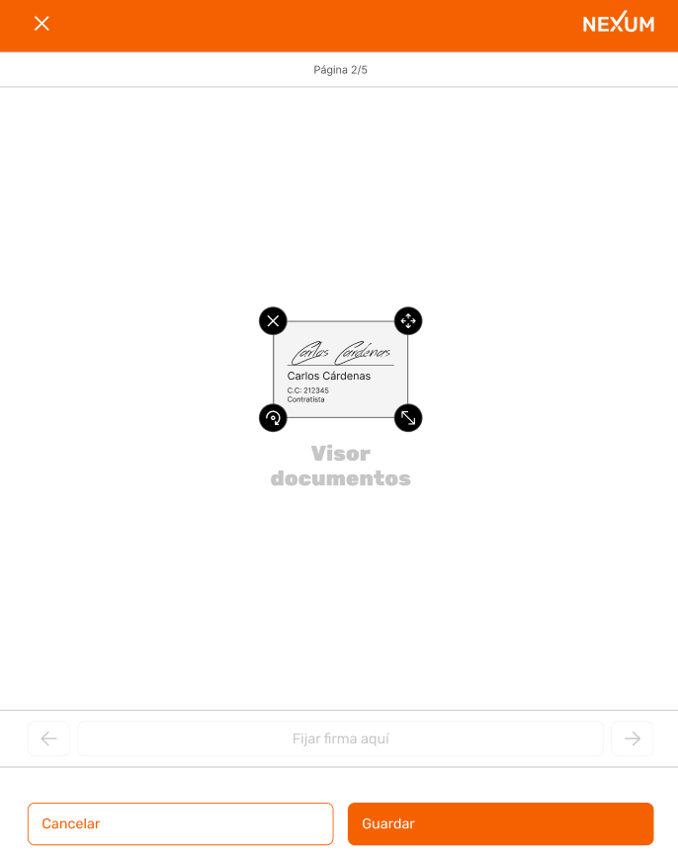

 | Codigo | Titulo | Historia

 | VDF-1 | ED-VDF-Flecha Atras | Como usuario quiero tener un bonton que al picar me envíe a la pantalla anterior
 | VDF-2 | ED-VDF-Texto Nexum | Como usuario quiero que al picar en el texto Nexum ubicado en la parte superior derecha el sistema me envíe al home dela App
 | VDF-3 | ED-VDF-Firma | Como usuario quiero firmar el documento encima de mi nombre, numero de documento y rol
 | VDF-4 | ED-VDF-Botones | Como usuario quiero tener botones para eliminar, agrandar, girar, ampliar la firma
 | VDF-5 | ED- VDF-Boton Cancelar | Como usuario quiero tener un botón de cancelar el proceso de creación de firma sin que el sistema guarde la información ingresada anteriormente.
 | VDF-6 | ED- VDF-Boton Guardar | Como usuario quiere tener un botón para guardar lainformacion ingresada anteriormente, autorizandome de esta forma la siguiente pantalla. De la misma forma quiero que el sistema me genere alerta de proceso cuando con un listado de los campos a corregir para poder continuar.

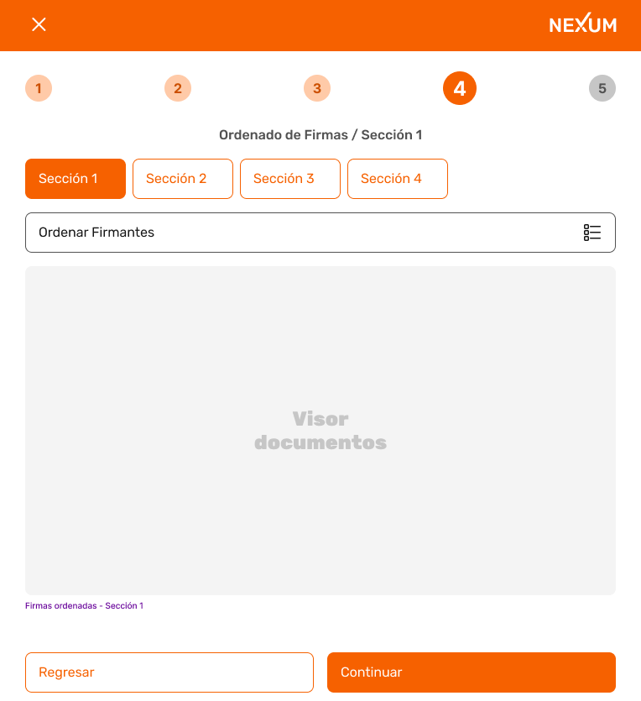

 | Codigo | Titulo | Historia

 | OFS1-1 | ED-OFS1-Flecha Atras | Como usuario quiero tener un bonton que al picar me envíe a la pantalla anterior
 | OFS1-2 | ED-OFS1-Texto Nexum | Como usuario quiero que al picar en el texto Nexum ubicado en la parte superior derecha el sistema me envíe al home dela App
 | OFS1-3 | ED-OFS1-Botones de seccion | Como usuario quiero tener habilitados los botones de las secciones que ya he dilignciado
 | OFS1-4 | ED-OFS1-Orden de Firmantes | Como usuario quiero tener on boton que me habilite para definir el orden de los firmantes
 | OFS1-5 | ED-OFS1-Boton Regresar | Como usuario quiero tener un bonton que al picar me envíe a la pantalla anterior
 | OFS1-6 | ED-OFS1-Boton Confirmar | Como usuario quiero que cuando pique en el botón Confirmar, el sistema valide que la información ingresada sea la correcta, de la misma forma quiero que el sistema me genere una alerta de proceso indicandome el exito del cambio.
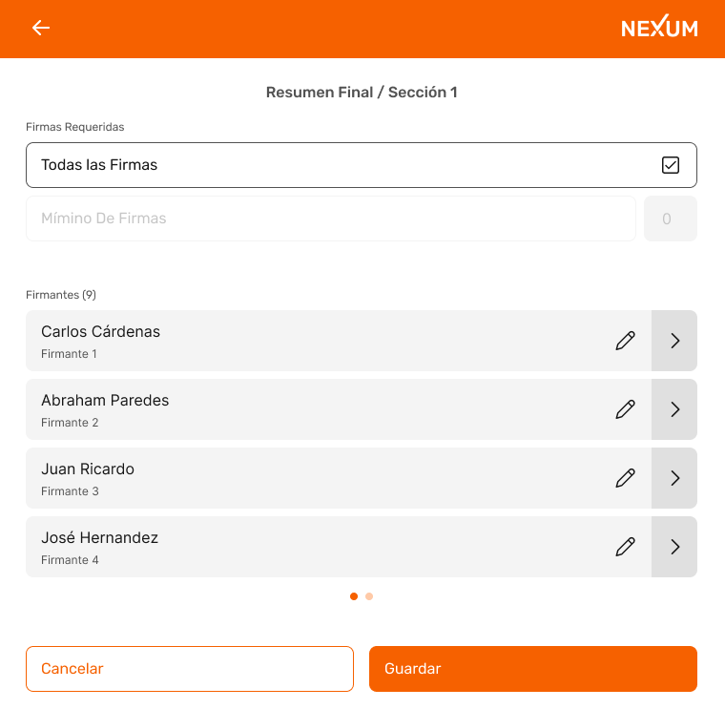

 | Codigo | Titulo | Historia

 | RFS1-1 | ED-RFS1-Flecha Atras | Como usuario quiero tener un bonton que al picar me envíe a la pantalla anterior
 | RFS1-2 | ED-RFS1-Texto Nexum | Como usuario quiero que al picar en el texto Nexum ubicado en la parte superior derecha el sistema me envíe al home dela App
 | RFS1-3 | ED-RFS1-Firmas Requeridad | Como usuario quiero tener un boton con el que habilite todas las firmas
 | RFS1-4 | ED-RFS1-Boton Editar | Como usuario quiero tener un boton frente a cada firmante que me habilite la edision del mismo
 | RFS1-5 | ED-RFS1-Boton Ver | Como usuario quiero tener un boton frente a cada firmante que me habilite la vista del mismo
 | RFS1-6 | ED- VDF-Boton Cancelar | Como usuario quiero tener un botón de cancelar el proceso sin que el sistema guarde la información ingresada anteriormente.
 | RFS1-7 | ED- VDF-Boton Guardar | Como usuario quiere tener un botón para guardar lainformacion ingresada anteriormente, autorizandome de esta forma la siguiente pantalla. De la misma forma quiero que el sistema me genere alerta de proceso cuando con un listado de los campos a corregir para poder continuar.
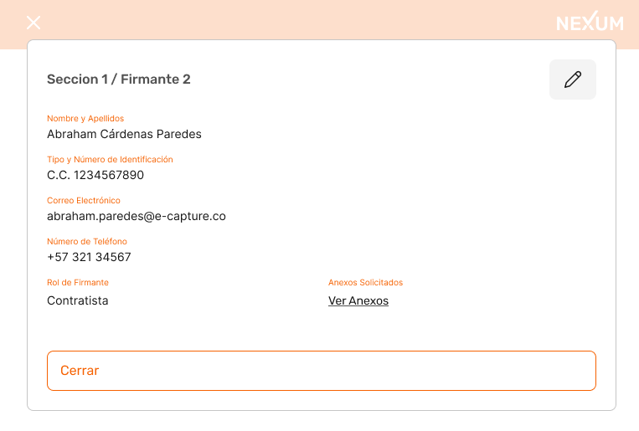

 | Codigo | Titulo | Historia

 | S1F2-1 | ED-S1F1-Boton Editar | Como usuario quiero tener un boton que me habilite la edision del mismo
 | S1F2-2 | ED-S1F1- Boton Cerrar | Como usuario quiero tener un boton Cerrar que me envie a la siguiente pantalla
 | S1F2-3 | ED-S1F1- Link Ver Anexos | Como usuario quiero tener un link de ver anexos, que cuando pique en el, el sistema me despliegue los anexos del firmante
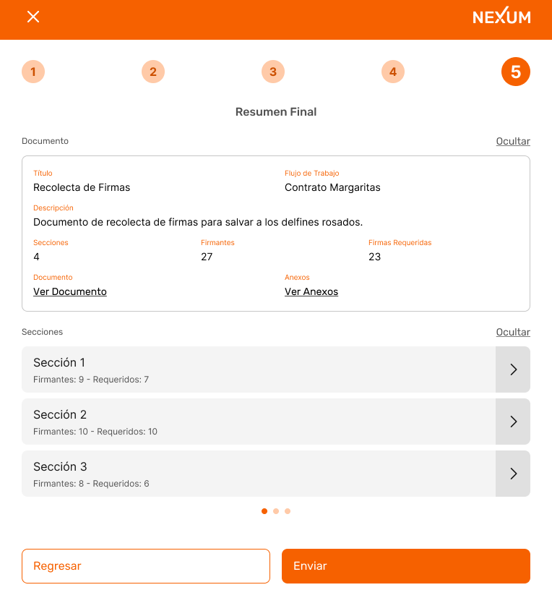

 | Codigo | Titulo | Historia

 | RF-1 | ED-RF-Flecha Atras | Como usuario quiero tener un bonton que al picar me envíe a la pantalla anterior
 | RF-2 | ED-RF-Texto Nexum | Como usuario quiero que al picar en el texto Nexum ubicado en la parte superior derecha el sistema me envíe al home dela App
 | RF-3 | ED-RF-Link Ocultar | Como usuario quiero tener un lInk Ocultar, que cuando pique en el, el sistema oculte la informacion del documento
 | RF-4 | ED-RF- Link Ver Documento | Como usuario quiero tener un link de ver Documento, que cuando pique en el, el sistema me despliegue el documento en el que estoy trabajando
 | RF-5 | ED-RF- Link Ver Anexos | Como usuario quiero tener un link de ver anexos, que cuando pique en el, el sistema me despliegue los anexos del firmante
 | RF-6 | ED-RF-Secciones Link Ocultar | Como usuario quiero tener un lInk Ocultar, que cuando pique en el, el sistema oculte las secciones del documento
 | RF-7 | ED-RF-Boton ¨Ir¨ | Como usuario quiero tener un boton de ¨Ir¨a la vista de la seccion con sus respectivos firmantes
 | RF-8 | ED-RF-Boton Regresar | Como usuario quiero tener un bonton que al picar me envíe a la pantalla anterior
 | RF-9 | ED-RF-Boton Enviar | Como usuario quiero tener un boton de enviar que cuando pique en el, el sistema envie el formulario, Generandome una alerta de proceso donde me pregunte si envio algun anexo
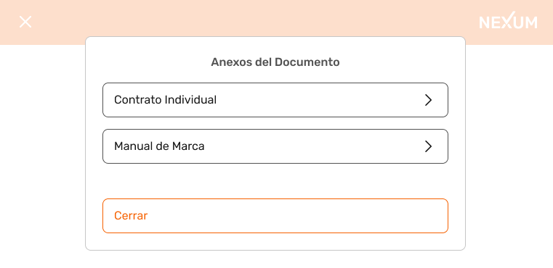

 | Codigo | Titulo | Historia

 | AD-1 | Anexos del Documento | Como usuario quiero que el sistema me despliegue todos los anexos del documento con la opcion de elegir los anexos que deseo enviar
 | AD-2 | Boton Cerrar | Como Usuario quiero tener un boton cerrar que cuando pique en el, el sistema envie el documento generando una alerta de proceso con el resultado del envio

Consulta de Documentos
 |  |  | FORMATO MOCKUP - HISTORIAS DE USUARIO |  | CÓDIGO | GD-P01-F4
 |  |  |  |  | VERSIÓN No. | 1
 |  |  |  |  | VIGENCIA | 2020-03-28
 |  |  |  |  | Página 1 de 1

CLIENTE |  |  |  | Proceso | VERSIÓN | 1

 |  |  |  | Nexum | FECHA DE ENTREGA

Elaboró:


Codigo | Titulo | Historia

CB-1 | CD-CB-Icono Menu | Como usuario quiero tener un bonton que al picar en el despliegue el menu de la App
CB-2 | CD-CB-Texto Nexum | Como usuario quiero que al picar en el texto Nexum ubicado en la parte superior derecha el sistema me envíe al home dela App
CB-3 | CD-CB Flujo de Trabajo | Como usuario quiero tener un menu desplegable donde pueda traer el flujo de trabajo a consultar
CB-4 | CD-CB- Rango de Fecha Desde | Como usuario quiero desplegar el calendario, picando en el icono que hace referencia al calendario en la opción ¨Rango de Fecha¨ para colocar una fecha desde donde quiere filtrar la información.
CB-5 | CD-CB- Rango de Fecha Hasta | Como usuario quiero desplegar el calendario, picando en el icono que hace referencia al calendario en la opción ¨Rango de Fecha¨ para colocar una fecha hasta donde quiere filtrar la información.
CB-6 | CD-CB- Botones | Como usuario quiero tener los botones Firmado, Pendiente, Errado, Expirado, Cancelado, disponibles para escoger el que yo quiera consultar
CB-7 | CD-CB- Boton Buscar | Como usuario quiero tener el boton ¨Buscar¨para que el sistema me traiga la informacion que solicito de acuerdo a los criterios que ingrese anteriormente.



Codigo | Titulo | Historia

D-1 | CD-D-Flecha Atras | Como usuario quiero tener un bonton que al picar me envíe a la pantalla anterior
D-2 | CD-D-Texto Nexum | Como usuario quiero que al picar en el texto Nexum ubicado en la parte superior derecha el sistema me envíe al home dela App
D-3 | CD-D- Detalles / Buscar | Como usuario quiero tener una barra de busqueda en la cual yo pueda ingresar la descripcion del documento que deseo buscar
D-4 | CD-D- Detalles / Buscar / Lupa | Como usuario quiero tener un icono en forma de lupa, elcualcuando yo pique en el, el sistema realice la busqueda
D-5 | CD-D-Boton Ver | Como usuario quiero tener un boton frente a cada descripcin de documento que me habilite la vista del mismo



Codigo | Titulo | Historia

VD-1 | CD-VD-Flecha Atras | Como usuario quiero tener un bonton que al picar me envíe a la pantalla anterior
VD-2 | ED-VD-Texto Nexum | Como usuario quiero que al picar en el texto Nexum ubicado en la parte superior derecha el sistema me envíe al home dela App
VD-3 | ED-VD-Boton Regresar | Como usuario quiero tener un boton que me regrese a la pantalla anterior


Codigo | Titulo | Historia

C-1 | CD-C-Flecha Atras | Como usuario quiero tener un bonton que al picar me envíe a la pantalla anterior
C-2 | CD-C-Texto Nexum | Como usuario quiero que al picar en el texto Nexum ubicado en la parte superior derecha el sistema me envíe al home dela App
C-3 | CD-C-Mensaje Para | Como usuario del sistema quieo tener un menu desplegalb en el cual el sistema muestre todos los firmante, permitiendo asi que yo escoja a quien(es) les quiero enviar el mensaje
C-4 | CD-C- Mensaje | Como usuario quiero poder escribir el mensaje sin limite de caracteres
C-5 | CD-C-Boton Enviar | Comousuario quiero tener un boton que alpicar en el, el sistema envie el mensaje



Codigo | Titulo | Historia

N-1 | CD-N-Flecha Atras | Como usuario quiero tener un bonton que al picar me envíe a la pantalla anterior
N-2 | CD-N-Texto Nexum | Como usuario quiero que al picar en el texto Nexum ubicado en la parte superior derecha el sistema me envíe al home dela App
N-3 | CD-N-Descargar | Como usuario quiero tener un boton que me permita descargar a mi dispositivo el documento que busque


Codigo | Titulo | Historia

DD-1 | CD-DD-Flecha Atras | Como usuario quiero tener un bonton que al picar me envíe a la pantalla anterior
DD-2 | CD-DD-Texto Nexum | Como usuario quiero que al picar en el texto Nexum ubicado en la parte superior derecha el sistema me envíe al home dela App
DD-3 | CD-DD-Secciones Link Ocultar | Como usuario quiero tener un lInk Ocultar, que cuando pique en el, el sistema oculte los detalles del documento


Codigo | Titulo | Historia

DDS2-1 | CD-DDS2-Flecha Atras | Como usuario quiero tener un bonton que al picar me envíe a la pantalla anterior
DDS2-2 | CD-DDS2-Texto Nexum | Como usuario quiero que al picar en el texto Nexum ubicado en la parte superior derecha el sistema me envíe al home dela App
DDS2-3 | CD-DDS2-Detalles Ocultar | Como usuario quiero tener un lInk Ocultar, que cuando pique en el, el sistema oculte los detalles del documento
DDS2-4 | CD-DDS2-Firmantes Ocultar | Como usuario quiero tener un lInk Ocultar, que cuando pique en el, el sistema oculte los detalles del firmante
DDS2-5 | CD-DDS2-Boton Ver documento subido por el firmante | Como usuario quiero tener un boton que al picar en el, el sistema me permita ver los documentos que el firmante subio al sistema.



Codigo | Titulo | Historia

RT-1 | CD-RT-Flecha Atras | Como usuario quiero tener un bonton que al picar me envíe a la pantalla anterior
RT-2 | CD-RT-Texto Nexum | Como usuario quiero que al picar en el texto Nexum ubicado en la parte superior derecha el sistema me envíe al home dela App
RT-3 | CD-RT-Ver Historial / Ocultar | Como usuario quiero tener un lInk Ocultar, que cuando pique en el, el sistema oculte el historial del documento
RT-4 | CD-RT-Boton Regresar | Como usuario quiero tener un bonton que al picar me envíe a la pantalla anterior
RT-5 | CD-RT-Boton Continuar | Como usuario quiero tener un boton de continuar que cuando pique en el, el sistema me envie a la siguiente pantalla




Codigo | Titulo | Historia

RT2-1 | CD-RT2-Flecha Atras | Como usuario quiero tener un bonton que al picar me envíe a la pantalla anterior
RT2-2 | CD-RT2-Texto Nexum | Como usuario quiero que al picar en el texto Nexum ubicado en la parte superior derecha el sistema me envíe al home dela App
RT2-3 | CD-RT2-Firmantes / Ocultar | Como usuario quiero tener un lInk Ocultar, que cuando pique en el, el sistema oculte el historial del documento
RT2-4 | CD-RT2-Boton Regresar | Como usuario quiero tener un bonton que al picar me envíe a la pantalla anterior
RT2-5 | CD-RT2-Boton Cerrar | Como usuario quiero tener un boton de enviar que cuando pique en el, el sistema cierre la busqueda

Firma de Documento
 |  |  | FORMATO MOCKUP - HISTORIAS DE USUARIO |  | CÓDIGO | GD-P01-F4
 |  |  |  |  | VERSIÓN No. | 1
 |  |  |  |  | VIGENCIA | 2020-03-28
 |  |  |  |  | Página 1 de 1

CLIENTE |  |  |  | Proceso | VERSIÓN | 1

 |  |  |  | Nexum | FECHA DE ENTREGA

Elaboró:


Codigo | Titulo | Historia

A-1 | FD-A-Flecha Atras | Como usuario quiero tener un bonton que al picar me envíe a la pantalla anterior
A-2 | FD-A-Texto Nexum | Como usuario quiero que al picar en el texto Nexum ubicado en la parte superior derecha el sistema me envíe al home dela App
A-3 | FD-A-Codigo de Acceso | Como usuario quiero ingresar el codigo OTP que el sistema envio a mi correo
A-4 | FD-A-Boton Continuar | Como usuario quiero tener un boton de continuar que cuando pique en el, el sistema me envie a la siguiente pantalla



Codigo | Titulo | Historia

DF-1 | FD-DF-Flecha Atras | Como usuario quiero tener un bonton que al picar me envíe a la pantalla anterior
DF-2 | FD-DF-Texto Nexum | Como usuario quiero que al picar en el texto Nexum ubicado en la parte superior derecha el sistema me envíe al home dela App
DF-3 | FD-DF- Link Ver Documento | Como usuario quiero tener un link de ver Documento, que cuando pique en el, el sistema me despliegue el documento en el que estoy trabajando
DF-4 | FD-DF- Link Ver Anexos | Como usuario quiero tener un link de ver anexos, que cuando pique en el, el sistema me despliegue los anexos del firmante
DF-5 | FD-DF-Enviar Comentario | Como usuario quiero tener un espacio para escribir un comentario
DF-6 | FD-DF-Tipoy número de identificación | Como usuario quiero ingresar el tipoy mi número de documento de identificación del firmante
DF-7 | FD-DF-Rol del Firmante | Como usuario de la aplicacion quiero tener un menu desplegable para seleccionar el rol del firmante
DF-8 | FD-DF- Cedula de Ciudadania | Como usuario quiero que el sistema me habilite para subir un documento desde mi computador
DF-9 | FD-DF- Cedula de Ciudadania / Boton Camara | Como usuario quiero tener un boton alusivo a una camara donde al dar clic en el se habilite el sistema para tomar una foto que se adjunte al documento.
DF-10 | FD-DF- Libreta Militar | Como usuario quiero que el sistema me habilite para subir un documento desde mi computador
DF-11 | FD-DF- Libreta Militar / Boton Camara | Como usuario quiero tener un boton alusivo a una camara donde al dar clic en el se habilite el sistema para tomar una foto que se adjunte al documento.
DF-12 | FD-DF-Boton Continuar | Como usuario quiero tener un boton de continuar que cuando pique en el, el sistema me envie a la siguiente pantalla



Codigo | Titulo | Historia

DAF-1 | FD-DAF-Flecha Atras | Como usuario quiero tener un bonton que al picar me envíe a la pantalla anterior
DAF-2 | FD-DAF-Texto Nexum | Como usuario quiero que al picar en el texto Nexum ubicado en la parte superior derecha el sistema me envíe al home dela App
DAF-3 | FD-DAF-Boton Regresar | Como usuario quiero tener un bonton que al picar me envíe a la pantalla anterior



Codigo | Titulo | Historia

AD-1 | FD-AD-Flecha Atras | Como usuario quiero tener un bonton que al picar me envíe a la pantalla anterior
AD-2 | FD-AD-Texto Nexum | Como usuario quiero que al picar en el texto Nexum ubicado en la parte superior derecha el sistema me envíe al home dela App
AD-3 | FD-AD-Boton Regresar | Como usuario quiero tener un bonton que al picar me envíe a la pantalla anterior



Codigo | Titulo | Historia

EC-1 | FD-EC-Flecha Atras | Como usuario quiero tener un bonton que al picar me envíe a la pantalla anterior
EC-2 | FD-EC-Texto Nexum | Como usuario quiero que al picar en el texto Nexum ubicado en la parte superior derecha el sistema me envíe al home dela App
EC-3 | FD-EC-Escribir un Comentario | Como usuario de la aplicacion quiero tener un espacio para escribir un comentario
EC-4 | FD-EC-Boton Cancelar | Como usuario quiero tener un botón de cancelar el proceso sin que el sistema guarde la información ingresada anteriormente.
EC-5 | FD-EC-Boton Enviar | Como usuario quiero tener un boton de enviar que cuando pique en el, el sistema envie el formulario, Generandome una alerta de proceso donde me indiqueelexito dela firma




Codigo | Titulo | Historia

FB-1 | FD-FB-Flecha Atras | Como usuario quiero tener un bonton que al picar me envíe a la pantalla anterior
FB-2 | FD-FB-Texto Nexum | Como usuario quiero que al picar en el texto Nexum ubicado en la parte superior derecha el sistema me envíe al home dela App
FB-3 | FD-FB-Firma | Como usuario quiero firmar eldocumento
FB-4 | FD-FB-Reintentar Firma | Comousuario quiero tener cuantos intentos sean necesarios para firmar el documento
FB-5 | FD-FB-Boton Regresar | Como usuario quiero tener un bonton que al picar me envíe a la pantalla anterior
FB-6 | FD-FB-Boton Continuar | Como usuario quiero tener un boton de continuar que cuando pique en el, el sistema me envie a la siguiente pantalla



Codigo | Titulo | Historia

CO-1 | FD-CO-Flecha Atras | Como usuario quiero tener un bonton que al picar me envíe a la pantalla anterior
CO-2 | FD-CO-Texto Nexum | Como usuario quiero que al picar en el texto Nexum ubicado en la parte superior derecha el sistema me envíe al home dela App
CO-3 | FD-CO-Codigo de Acceso | Como usuario quiero ingresar el codigo OTP que el sistema envio a mi correo
CO-4 | FD-CO-Boton Firmar | Como usuario quier tener un boton que cuando pique en el , el sistema valide el codigo ingresado, autorizando asi la firma del documento

Flujo de Trabajo
 |  |  | FORMATO MOCKUP - HISTORIAS DE USUARIO |  | CÓDIGO | GD-P01-F4
 |  |  |  |  | VERSIÓN No. | 1
 |  |  |  |  | VIGENCIA | 2020-03-28
 |  |  |  |  | Página 1 de 1

CLIENTE |  |  |  | Proceso | VERSIÓN | 1

 |  |  |  | Nexum | FECHA DE ENTREGA

Elaboró:


Codigo | Titulo | Historia

FT-1 | FT-FT-Icono Menu | Como usuario quiero tener un bonton que al picar en el despliegue el menu de la App
FT-2 | FT-FT-Texto Nexum | Como usuario quiero que al picar en el texto Nexum ubicado en la parte superior derecha el sistema me envíe al home dela App
FT-3 | FT-FT- Detalles / Buscar | Como usuario quiero tener una barra de busqueda en la cual yo pueda ingresar la descripcion del flujo que deseo buscar
FT-4 | FT-FT- Detalles / Buscar / Lupa | Como usuario quiero tener un icono en forma de lupa, el cual, cuando yo pique en el, el sistema realice la busqueda
FT-5 | FT-FT-Boton Ver | Como usuario quiero tener un boton frente a cada nombre de flujo que me habilite la vista del mismo
FT-6 | FT-FT-Boton Crear Flujo | Como usuario quiero tener un boton que me permita crear el flujo




Codigo | Titulo | Historia

IG-1 | FT-IG-Flecha Atras | Como usuario quiero tener un bonton que al picar me envíe a la pantalla anterior
IG-2 | FT-IG-Texto Nexum | Como usuario quiero que al picar en el texto Nexum ubicado en la parte superior derecha el sistema me envíe al home dela App
IG-3 | FT-IG-Nombre del Flujo de Trabajo | Como usuario quiero ingresar el nombre del flujo que quiero trabajar
IG-4 | FT-IG-Nombre y apellido del Remitente | Como usuario quiero ingresar el nombre y apellido del remitente
IG-5 | FT-IG-Correo Electronico del Remitente | Como usuario quiero ingresar el correo electronico del remitente
IG-6 | FT-IG-Idioma de la mensajeria | Como usuario quiero tener un menu deplegable con los idiomas disponible para que yo pueda elegir el que quiero
IG-7 | FT-IG-Telefono del Remitente | Como usuario quiero ingresar el nombre y apellido del remitente
IG-8 | FT-IG-Caducidad del documento | Como usuario quiero ingresar en numero los dias en los que el documento caducira
IG-9 | FT-IG-Caducidad del documento / Dias | Como usuario quiero tener un menu desplegable con dias meses años para que yo escoja el tiempo de cadicidad del documento
IG-10 | FT-IG-Redireccionar Luego de Firmar (URL) | Como usuario quiero ingresar una URL para redireccional el documento despues de firmarlo
IG-11 | FT-IG-Redireccionar Luego de Firmar (API) | Como usuario quiero ingresar una direccion de API para redireccional el documento despues de firmarlo
IG-12 | FT-IG-Anexos | Como usuario quiero seleccionar los anexos que solicita el documento
IG-13 | FT-IG-Anexos / Boton Eliminar | Como usuario quierotener un boton para eliminar anexo
IG-14 | FT-IG-Boton Agregar Anexo / Anexos | Como usuario quiero agregar los anexos que solicita el documento
IG-15 | FT-IG-Solicitud de Documentos a Firmantes | Como usuario quiero seleccionar los documento que se solicitan alfirmante
IG-16 | FT-IG-Solicitud de Documentos a Firmantes / Boton Eliminar | Como usuario quierotener un boton para eliminar los documentoqueselesolicitan alfirmante
IG-17 | FT-IG-Boton Agregar Anexo / Solicitud de Documentos a Firmantes | Como usuario quiero agregar los documento que le quiero solicitar al firmante
IG-18 | FT-IG-Estilos de la Mensajeria / Identidad de Marca / Subir Logo | Como usuario quiero cargar una imagen desde mi computador o dispositivo movil
IG-19 | FT-IG-Tipo de Fuente | Como usuario quiero seleccionar el tipo de fuente para el cuerpo del mensaje
IG-20 | FT-IG-Tamaño de Fuente | Como usuario quiero seleccionar el tamaño de la fuente para el cuerpo del mensaje
IG-21 | FT-IG-Boton Regresar | Como usuario quiero tener un bonton que al picar me envíe a la pantalla anterior
IG-22 | FT-IG-Boton Continuar | Como usuario quiero tener un boton de continuar que cuando pique en el, el sistema me envie a la siguiente pantalla


Codigo | Titulo | Historia

AF-1 | FT-AF-Flecha Atras | Como usuario quiero tener un bonton que al picar me envíe a la pantalla anterior
AF-2 | FT-AF-Texto Nexum | Como usuario quiero que al picar en el texto Nexum ubicado en la parte superior derecha el sistema me envíe al home dela App
AF-3 | FT-AF-Color Firma | Como usuario quiero tener la opcion para escoger el color de la firma
AF-4 | FT-AF-Color de Texto | Como usuario quiero tener la opcion para escoger el colordel texto
AF-5 | FT-AF-Tipo de Fuente | Como usuario quiero tener la opcion para escoger el tipo de fuente
AF-6 | FT-AF-Incluir Nombre y apellido | Como usuario quiero tener la opcion para escoger el color de la firma
AF-7 | FT-AF-Incluir Numero de Identificacion | Como usuario quiero tener la opcion de seleccionar si deseo incluir el nombre y apellido en la firma
AF-8 | FT-AF-Incluir Rol del Firmante | Como usuario quiero tener la opcion de seleccionar si deseo incluir el rol en la firma
AF-9 | FT-AF-Incluir Iniciales | Como usuario quiero tener la opcion de seleccionar si deseo incluir las iniciales en la firma
AF-10 | FT-AF-Incluir Rubrica | Como usuario quiero tener la opcion de seleccionar si deseo incluir la rubica
AF-11 | FT-AF-Boton Regresar | Como usuario quiero tener un bonton que al picar me envíe a la pantalla anterior
AF-12 | FT-AF-Boton Continuar | Como usuario quiero tener un boton de continuar que cuando pique en el, el sistema me envie a la siguiente pantalla



Codigo | Titulo | Historia

NF1-1 | FT-NF1-Flecha Atras | Como usuario quiero tener un bonton que al picar me envíe a la pantalla anterior
NF1-2 | FT-NF1-Texto Nexum | Como usuario quiero que al picar en el texto Nexum ubicado en la parte superior derecha el sistema me envíe al home dela App
NF1-3 | FT-NF1-Boton SMS | Como usuario quiero tener un bonton que me permita activar / desactivar el SMS
NF1-4 | FT-NF1-Nombre del Envio | Como usuario quiero tener la opcion de ingresar el nombre del envio
NF1-5 | FT-NF1-Nombre del Remitente | Como usuario quiero tener la opcion de ingresar el nombre del remitente
NF1-6 | FT-NF1-Numero de Telefono Remitente | Como usuario quiero tener la opcion de ingresar el numero de telefono del remitente
NF1-7 | FT-NF1-Atributos | Como usuario quiero ingresar los atributos del SMS
NF1-8 | FT-NF1-Activar recordatorio para recibir informe | Como usuario quiero tener un boton ON/OFF para activar / desactivar el recordatorio
NF1-9 | FT-NF1-Boton Regresar | Como usuario quiero tener un bonton que al picar me envíe a la pantalla anterior
NF1-10 | FT-NF1-Boton Continuar | Como usuario quiero tener un boton de continuar que cuando pique en el, el sistema me envie a la siguiente pantalla


Codigo | Titulo | Historia

NF2-1 | FT-NF2-Flecha Atras | Como usuario quiero tener un bonton que al picar me envíe a la pantalla anterior
NF2-2 | FT-NF2-Texto Nexum | Como usuario quiero que al picar en el texto Nexum ubicado en la parte superior derecha el sistema me envíe al home dela App
NF2-3 | FT-NF2-Boton E-Mail | Como usuario quiero tener un bonton que me permita activar / desactivar el E-Mail
NF2-4 | FT-NF2-Idioma | Como usuario quiero tener un menu deplegable con los idiomas disponible para que yo pueda elegir el que quiero
NF2-5 | FT-NF2-Asunto | Como usuario quiero ingresar el asunto del E-Mail
NF2-6 | FT-NF2-Atributos1 | Como usuario quiero ingresar los atributos del E-Mail
NF2-7 | FT-NF2-Con Copia a | Como usuario quiero ingresar el correo electronico al cual quiero que se copie el E-Mail
NF2-8 | FT-NF2-Con Copia Oculta a | Como usuario quiero ingresar el correo electronico al cual quiero que se copie el E-Mail, como copia oculta
NF2-9 | FT-NF2-Texto del E-Mail | Como usuario quiero ingresar el texto del E-Mail
NF2-10 | FT-NF2-Atributos2 | Como usuario quiero ingresar los atributos del E-Mail
NF2-11 | FT-NF2-Activar recordatorio para recibir informe | Como usuario quiero tener un boton ON/OFF para activar / desactivar el recordatorio
NF2-12 | FT-NF2-Boton Regresar | Como usuario quiero tener un bonton que al picar me envíe a la pantalla anterior
NF2-13 | FT-NF2-FD-NF1-Boton Continuar | Como usuario quiero tener un boton de continuar que cuando pique en el, el sistema me envie a la siguiente pantalla



Codigo | Titulo | Historia

A-1 | FT-A-Nombre del firmante | Como usuario quiero ingresar el nombre del firmante
A-2 | FT-A-saludo para el firmante | Como usuario quiero ingresar un saludo para el firmante
A-3 | FT-A-Dias habiles | Como usuario quiero ingresar en numero los dias del documento
A-4 | FT-A-URL | Como usuario quiero ingresar una URL para redireccional el documento despues de firmarlo
A-5 | FT-A-Boton cerrar | Como usuario quiero tener un bonton que al picar me envíe a la pantalla anterior, sin guardar cambios
A-6 | FT-A-Boton Agregar | Como usuario quiero tener un boton de continuar que cuando pique en el, el sistema me envie a la siguiente pantalla



Codigo | Titulo | Historia

CO1-1 | FT-CO1-Flecha Atras | Como usuario quiero tener un bonton que al picar me envíe a la pantalla anterior
CO1-2 | FT-CO1-Texto Nexum | Como usuario quiero que al picar en el texto Nexum ubicado en la parte superior derecha el sistema me envíe al home dela App
CO1-3 | FT-CO1-Numero de caracteres | Como usuario quiero ingresar el numero de caracteres que tendra el OTP
CO1-4 | FT-CO1-En que momento se envia el codigo | Como usuario quiero ingresar el momento en el cual el sistema enviara el codigo
CO1-5 | FT-CO1-Tiempo de vida del OTP | Como usuario quiero ingresar en numero el tiempo de vida del OTP
CO1-6 | FT-CO1-Formato de Tiempo de vida del OTP | Como usuario quiero ingresar el formato del tiempo de vida del OTP
CO1-7 | FT-CO1-SMS / Atributos | Como usuario quiero tener un bonton que al picar me abra la pestaña para ingresar atributos
CO1-8 | FT-CO1-Boton Rgresar | Como usuario quiero tener un bonton que al picar me envíe a la pantalla anterior
CO1-9 | FT-CO1-Boton Continuar | Como usuario quiero tener un boton de continuar que cuando pique en el, el sistema me envie a la siguiente pantalla



Codigo | Titulo | Historia

CO2-1 | FT-CO2-Flecha Atras | Como usuario quiero tener un bonton que al picar me envíe a la pantalla anterior
CO2-2 | FT-CO2-Texto Nexum | Como usuario quiero que al picar en el texto Nexum ubicado en la parte superior derecha el sistema me envíe al home dela App
CO2-3 | FT-CO2-Numero de caracteres | Como usuario quiero ingresar el numero de caracteres que tendra el OTP
CO2-4 | FT-CO2-En que momento se envia el codigo | Como usuario quiero ingresar el momento en el cual el sistema enviara el codigo
CO2-5 | FT-CO2-Tiempo de vida del OTP | Como usuario quiero ingresar en numero el tiempo de vida del OTP
CO2-6 | FT-CO2-Formato de Tiempo de vida del OTP | Como usuario quiero ingresar el formato del tiempo de vida del OTP
CO2-7 | FT-CO2-SMS / Desactivado | Como usuario quiero tener un bonton que al picar me habilite / desabilite el SMS
CO2-8 | FT-CO2-Boton Rgresar | Como usuario quiero tener un bonton que al picar me envíe a la pantalla anterior
CO2-9 | FT-CO2-Boton Continuar | Como usuario quiero tener un boton de continuar que cuando pique en el, el sistema me envie a la siguiente pantalla



Codigo | Titulo | Historia

CO3-1 | FT-CO3-Flecha Atras | Como usuario quiero tener un bonton que al picar me envíe a la pantalla anterior
CO3-2 | FT-CO3-Texto Nexum | Como usuario quiero que al picar en el texto Nexum ubicado en la parte superior derecha el sistema me envíe al home dela App
CO3-3 | FT-CO3-Numero de caracteres | Como usuario quiero ingresar el numero de caracteres que tendra el OTP
CO3-4 | FT-CO3-En que momento se envia el codigo | Como usuario quiero ingresar el momento en el cual el sistema enviara el codigo
CO3-5 | FT-CO3-Tiempo de vida del OTP | Como usuario quiero ingresar en numero el tiempo de vida del OTP
CO3-6 | FT-CO3-Formato de Tiempo de vida del OTP | Como usuario quiero ingresar el formato del tiempo de vida del OTP
CO3-7 | FT-CO3-E-Mail / Desactivado | Como usuario quiero tener un bonton que al picar me habilite / desabilite el E-Mail
CO3-8 | FT-CO3-E-Mail / Atributos | Como usuario quiero tener un bonton que al picar me abra la pestaña para ingresar atributos del E-Mail
CO3-9 | FT-CO3-SMS / Atributos | Como usuario quiero tener un bonton que al picar me abra la pestaña para ingresar atributos del SMS
CO3-10 | FT-CO3-Boton Rgresar | Como usuario quiero tener un bonton que al picar me envíe a la pantalla anterior
CO3-11 | FT-CO3-Boton Continuar | Como usuario quiero tener un boton de continuar que cuando pique en el, el sistema me envie a la siguiente pantalla



Codigo | Titulo | Historia

APF1-1 | FT-APF1-Flecha Atras | Como usuario quiero tener un bonton que al picar me envíe a la pantalla anterior
APF1-2 | FT-APF1-Texto Nexum | Como usuario quiero que al picar en el texto Nexum ubicado en la parte superior derecha el sistema me envíe al home dela App
APF1-3 | FT-APF1-SMS / Desactivado | Como usuario quiero tener un bonton que al picar me habilite / desabilite el SMS
APF1-4 | FT-APF1-Cada cuanto tiempo desea enviar el recordatorio | Como usuario quiero ingresar en numero cada cuanto tiempo el sistema envie el recordatorio
APF1-5 | FT-APF1-Cada cuanto tiempo desea enviar el recordatorio / Formato | Como usuario quiero ingresar el formato del tiempo sobre cada cuanto el sistema envia el recordatorio
APF1-6 | FT-APF1-SMS / Atributos | Como usuario quiero tener un bonton que al picar me abra la pestaña para ingresar atributos del SMS
APF1-7 | FT-APF1-Boton Rgresar | Como usuario quiero tener un bonton que al picar me envíe a la pantalla anterior
APF1-8 | FT-APF1-Boton Continuar | Como usuario quiero tener un boton de continuar que cuando pique en el, el sistema me envie a la siguiente pantalla



Codigo | Titulo | Historia

APF2-1 | FT-APF2-Flecha Atras | Como usuario quiero tener un bonton que al picar me envíe a la pantalla anterior
APF2-2 | FT-APF2-Texto Nexum | Como usuario quiero que al picar en el texto Nexum ubicado en la parte superior derecha el sistema me envíe al home dela App
APF2-3 | FT-APF2-E-Mail / Desactivado | Como usuario quiero tener un bonton que al picar me habilite / desabilite el E-Mail
APF2-4 | FT-APF2-Cada cuanto tiempo desea enviar el recordatorio | Como usuario quiero ingresar en numero cada cuanto tiempo el sistema envie el recordatorio
APF2-5 | FT-APF2-Cada cuanto tiempo desea enviar el recordatorio / Formato | Como usuario quiero ingresar el formato del tiempo sobre cada cuanto el sistema envia el recordatorio
APF2-6 | FT-APF2-E-Mail/ Atributos | Como usuario quiero tener un bonton que al picar me abra la pestaña para ingresar atributos del E-Mail
APF2-7 | FT-APF2-Boton Rgresar | Como usuario quiero tener un bonton que al picar me envíe a la pantalla anterior
APF2-8 | FT-APF2-Boton Continuar | Como usuario quiero tener un boton de continuar que cuando pique en el, el sistema me envie a la siguiente pantalla







Codigo | Titulo | Historia

RFT-1 | FT-RFT-Flecha Atras | Como usuario quiero tener un bonton que al picar me envíe a la pantalla anterior
RFT-2 | FT-RFT-Texto Nexum | Como usuario quiero que al picar en el texto Nexum ubicado en la parte superior derecha el sistema me envíe al home dela App
RFT-3 | FT-RFT-Boton Rgresar | Como usuario quiero tener un bonton que al picar me envíe a la pantalla anterior
RFT-4 | FT-RFT-Boton Finalizar | Como usuario quiero tener un boton de Finalizar que cuando pique en el, el sistema finalice el flujo de trabajo

